BUKTI STRUK BELANJA
NO | TGL | BLN | THN | NAMA BARANG | BUKTI STRUK
1. | 1 | MAR | 2025 | PEMASANGAN CCTV | 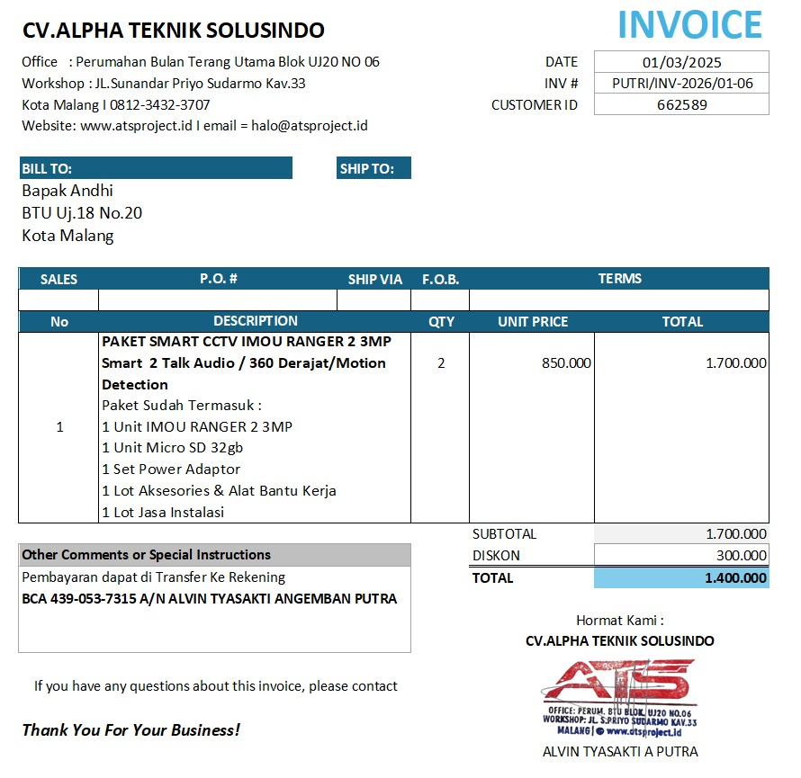
2. | 22 | AGST | 2026 | PEMASANGAN WIFI 1 TAHUN | 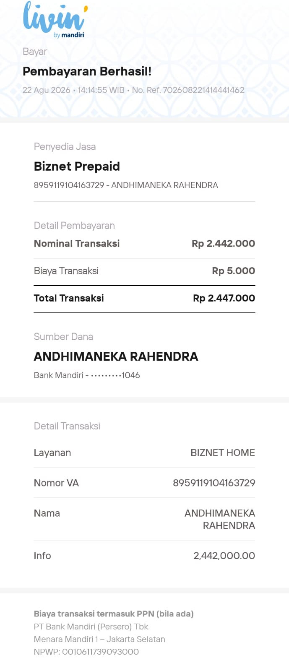
3. | 24 | AGST | 2026 | AMBALAN RAK UK 30X100 | 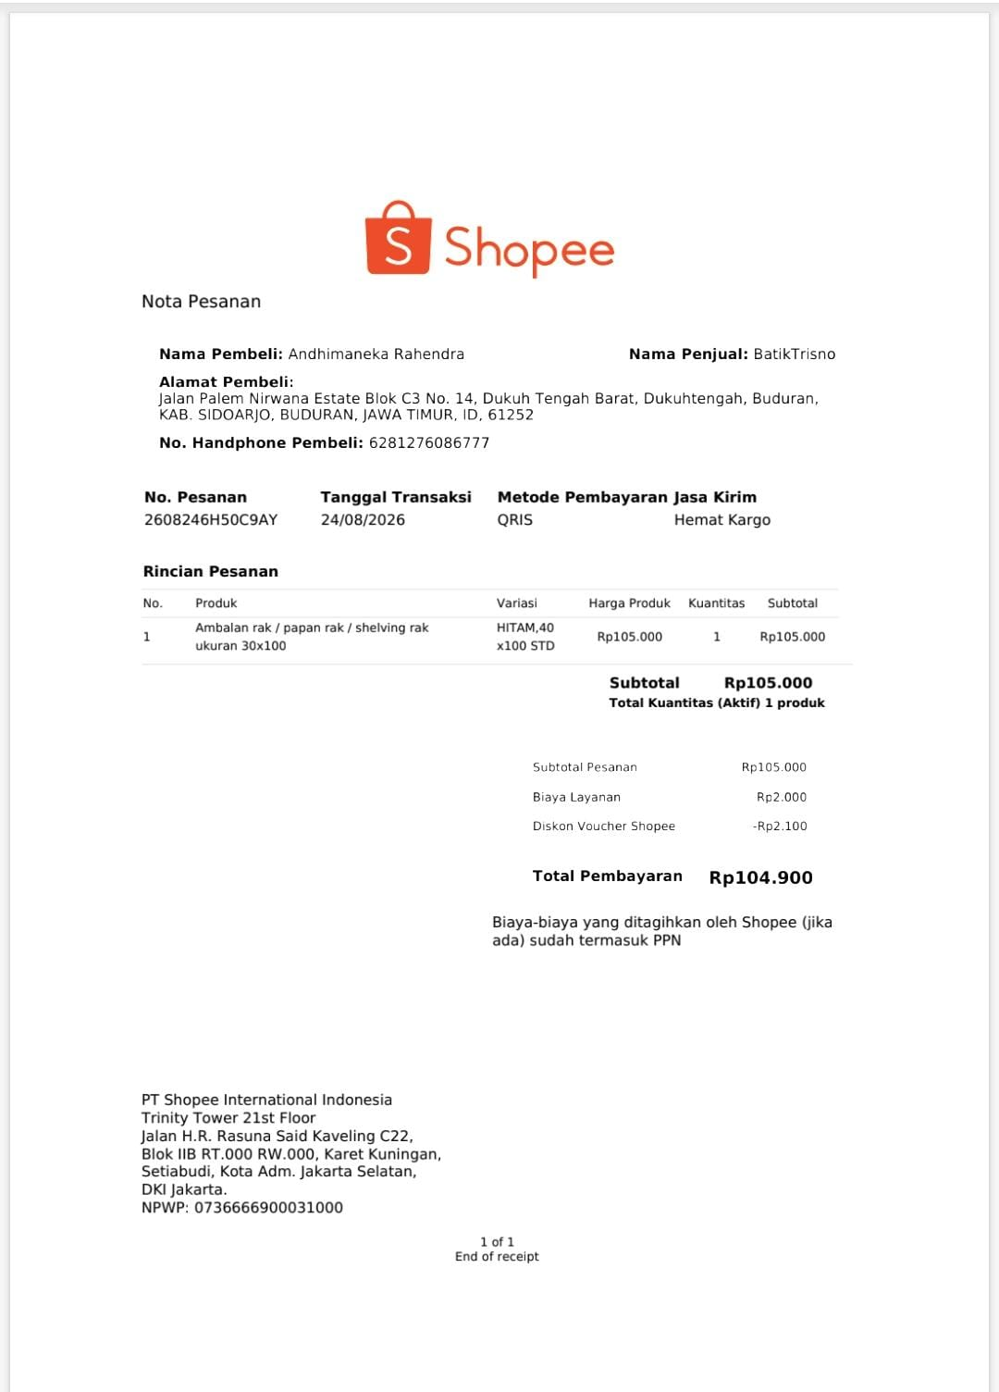
4. | 28 | AGST | 2026 | MESIN ABSENSI | 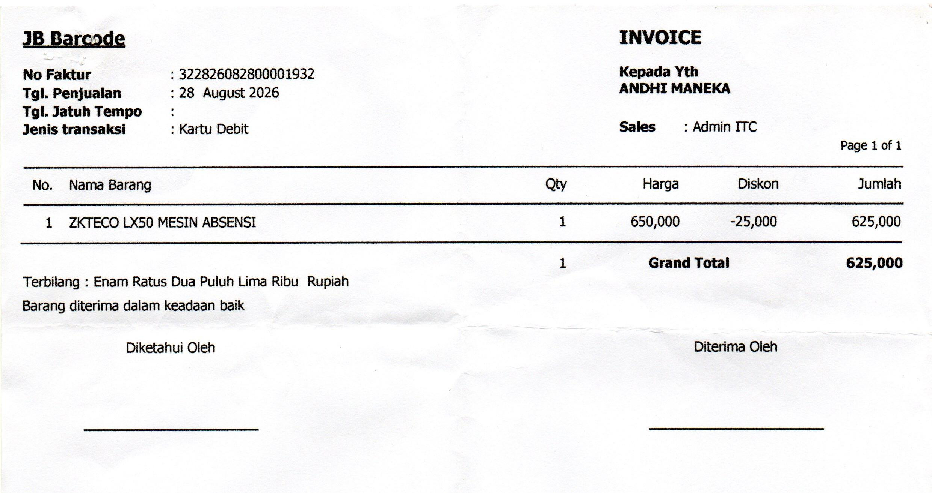
5. | 28 | AGST | 2026 | PRINTN SCAN COPY | 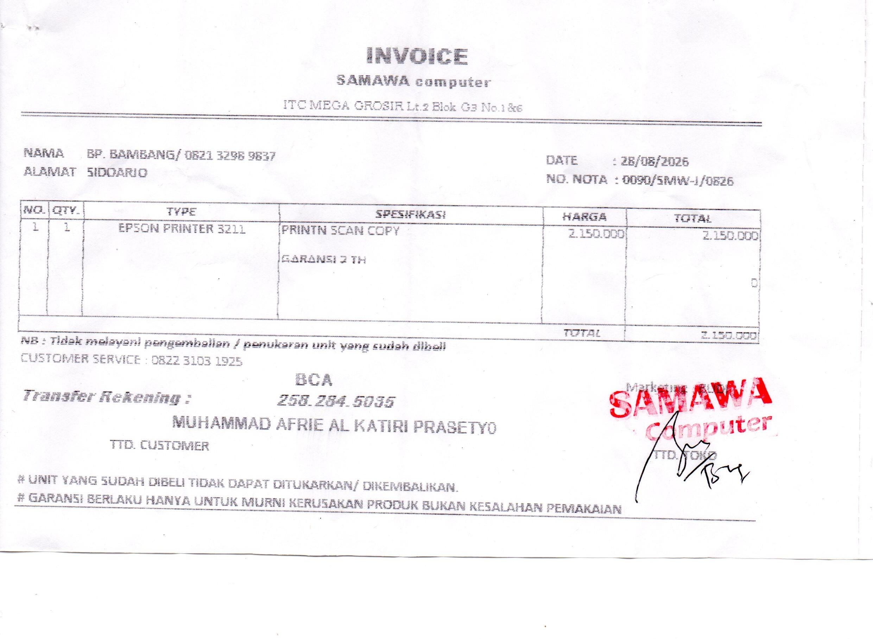
6. | 28 | AGST | 2026 | KEYBOARD PORTABEL | 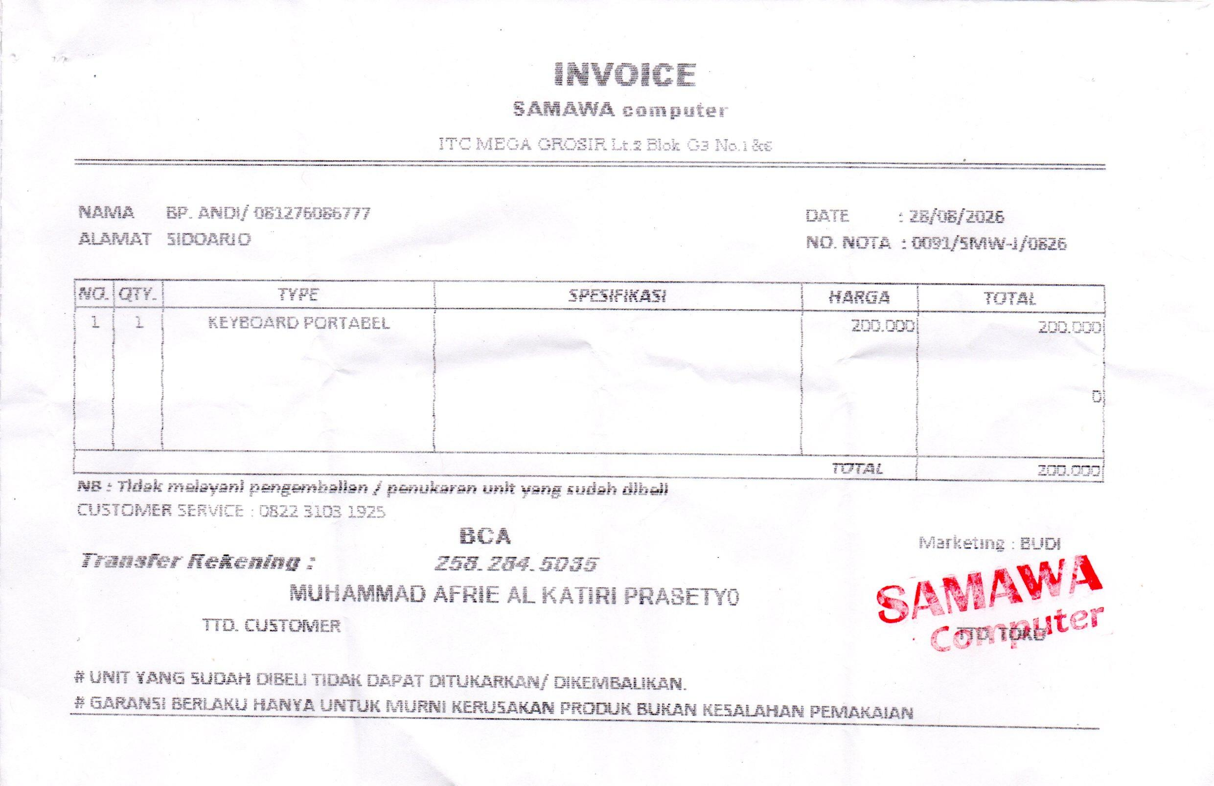
7. | 28 | AGST | 2026 | GOOJODOG STYLUS PENCIL FOR IPAD | 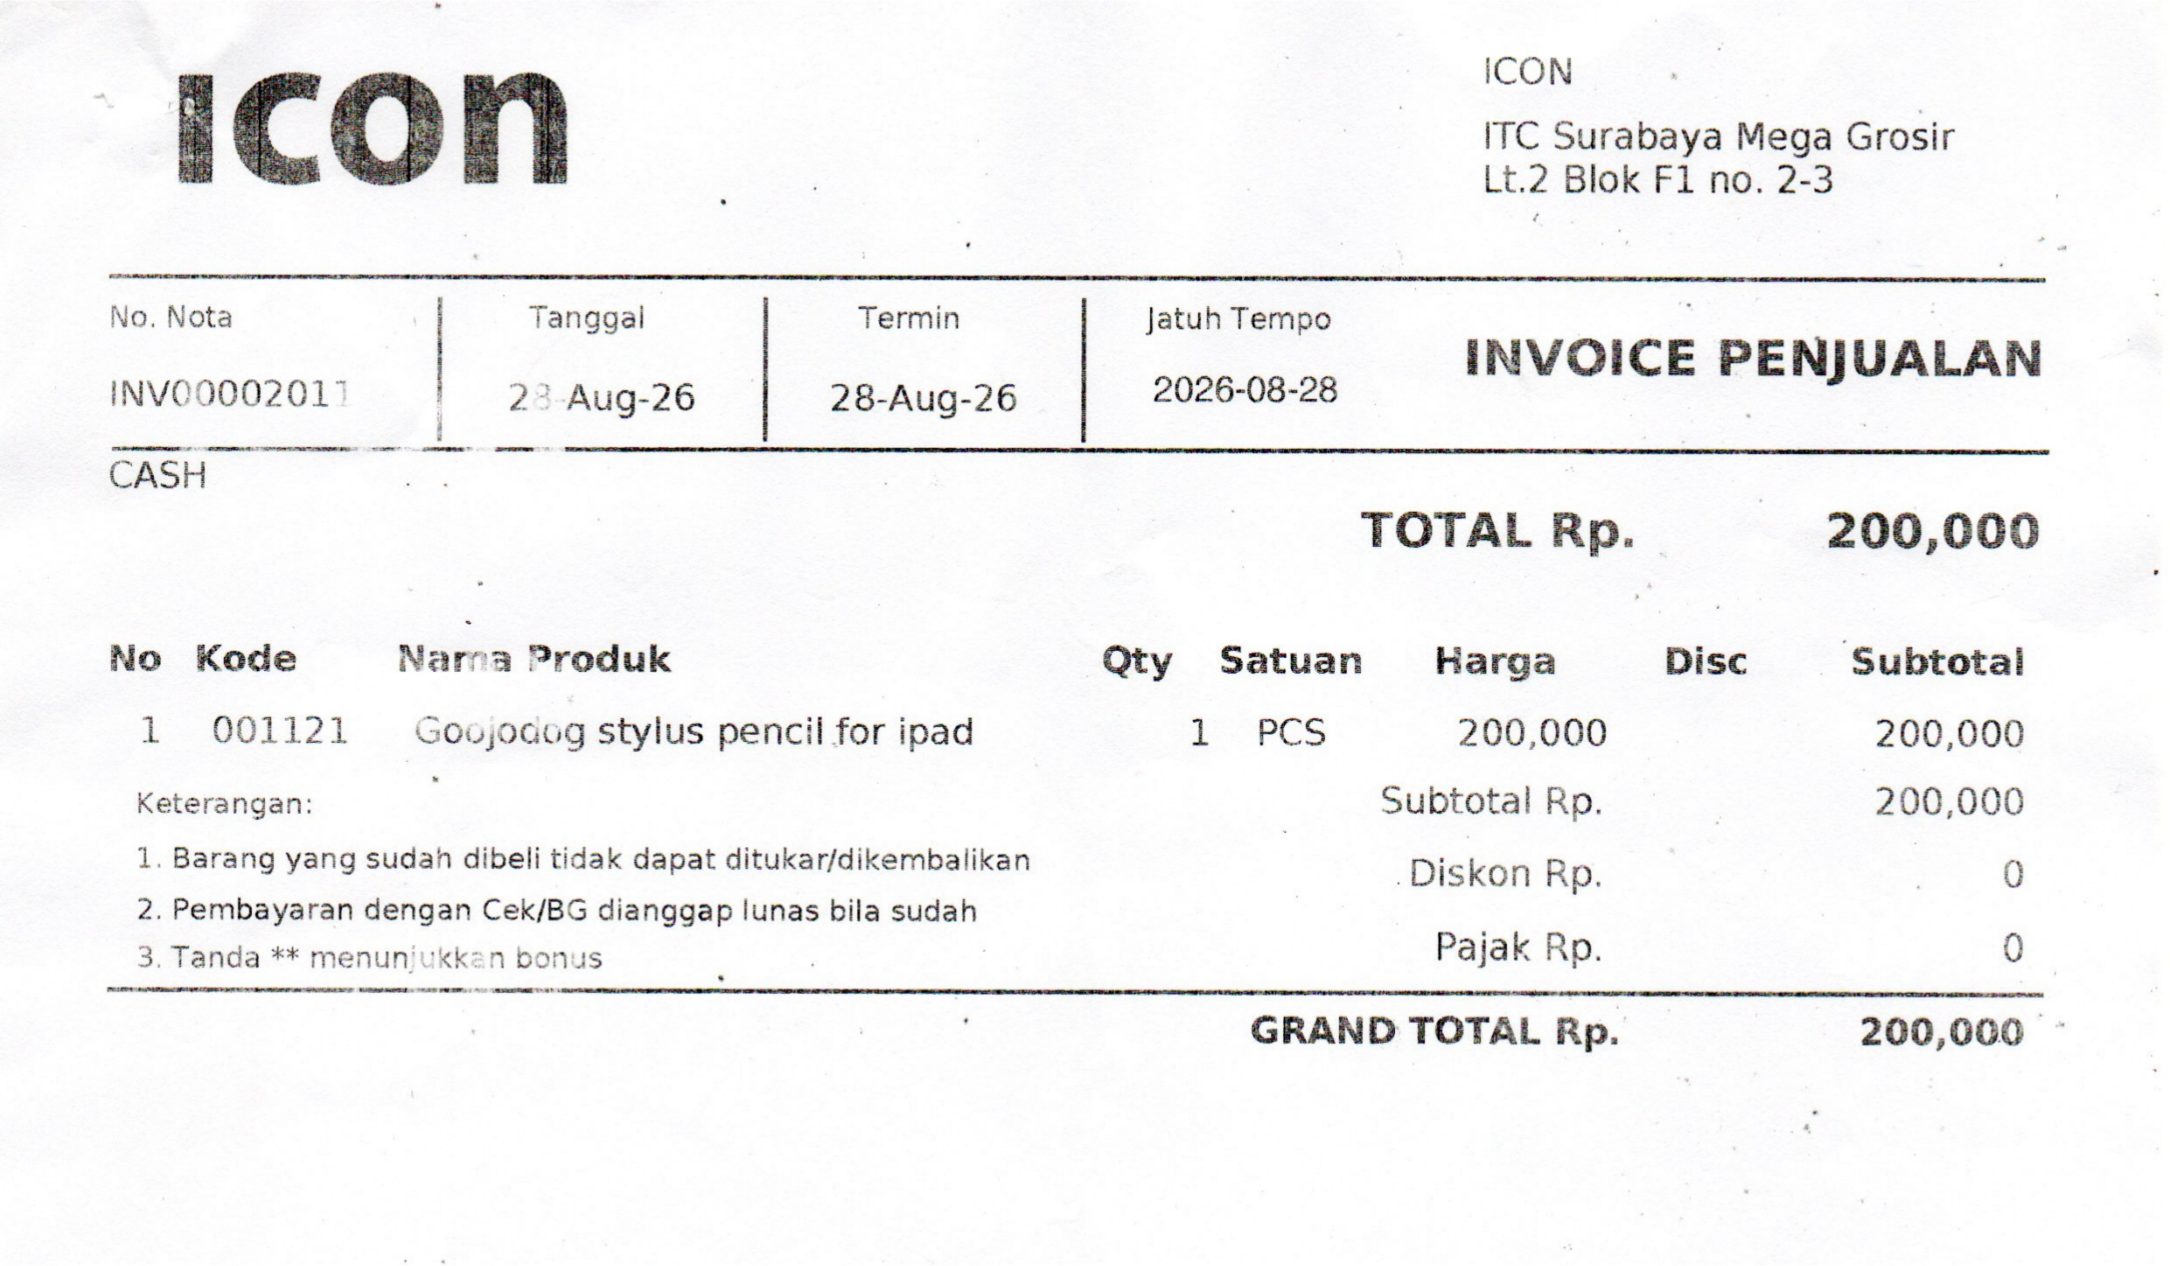
8. | 29 | AGST | 2026 | SPEEDS MEJA LIPAT | 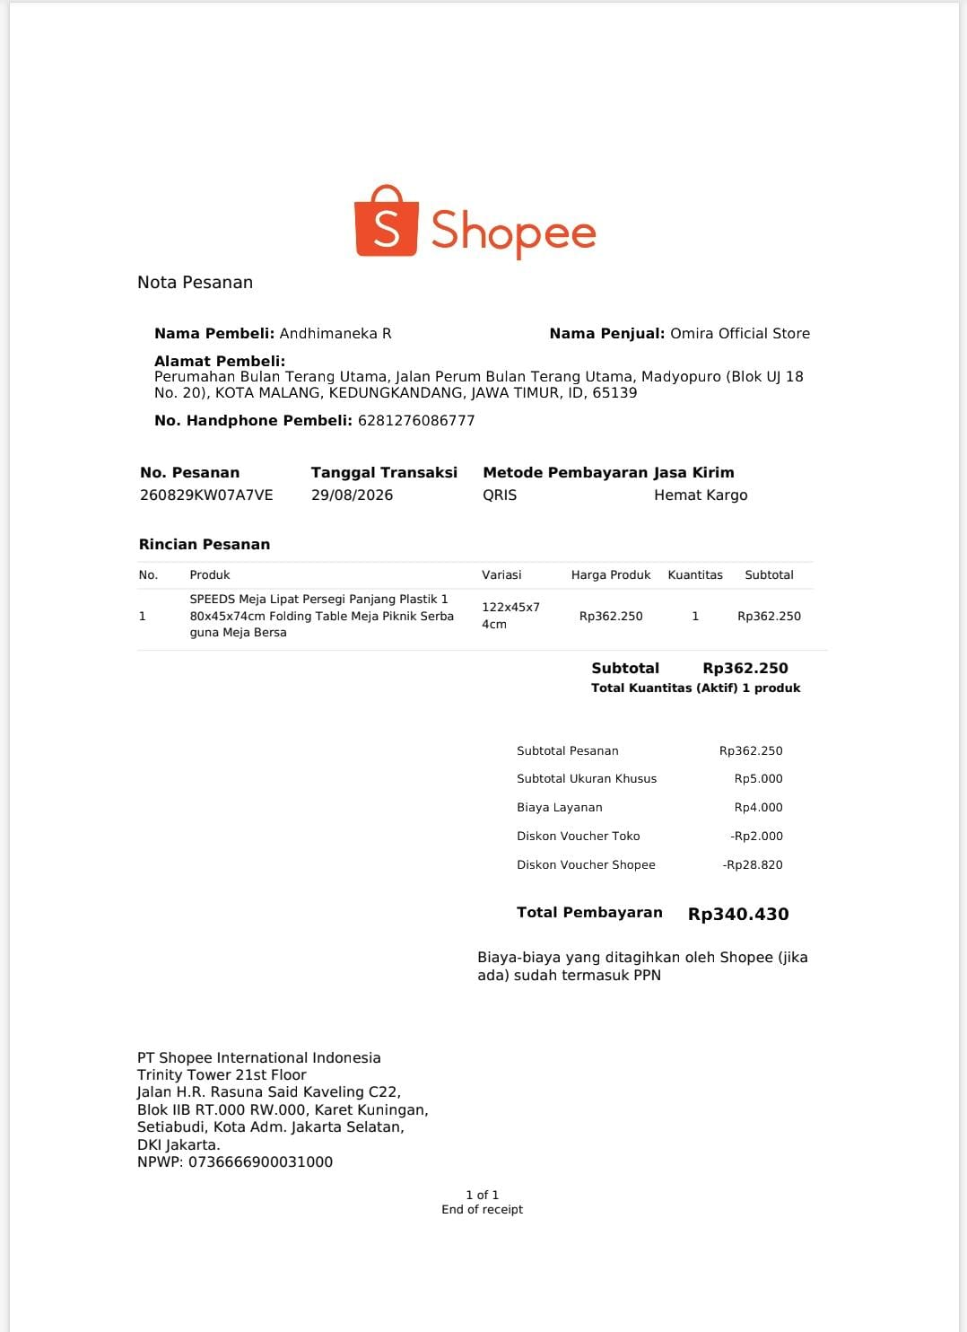
9. | 29 | AGST | 2026 | KLEM KABEL | 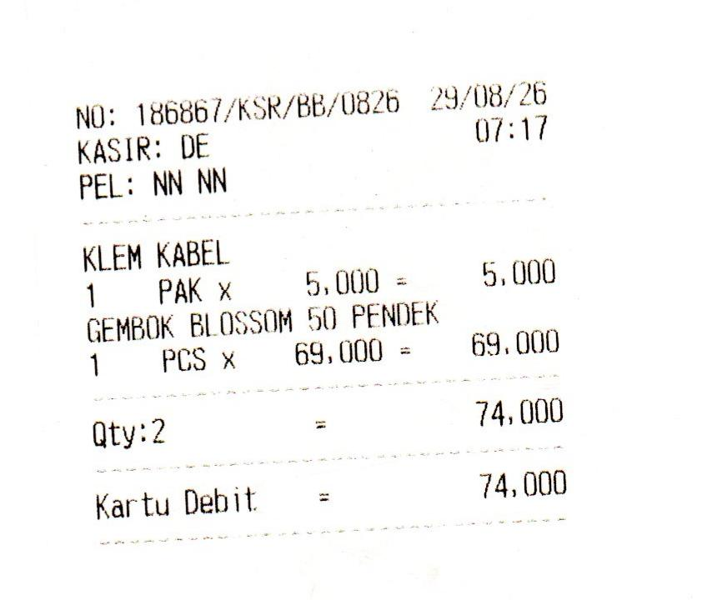
10. | 29 | AGST | 2026 | GEMBOK BLOSSOM 50 PENDEK
11. | 31 | AGST | 2026 | KURSI (8) MEJA (2) YARIS | 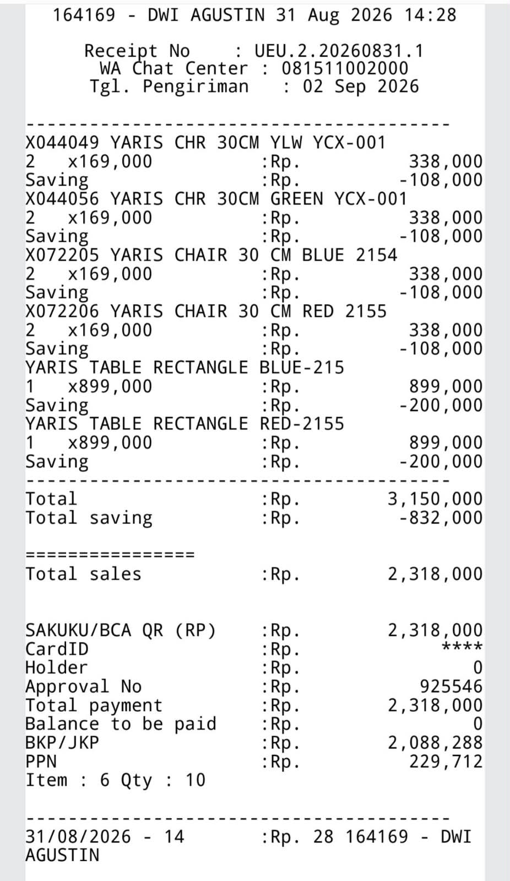
12. | 1 | SEPT | 2026 | ODNER SANTEK | 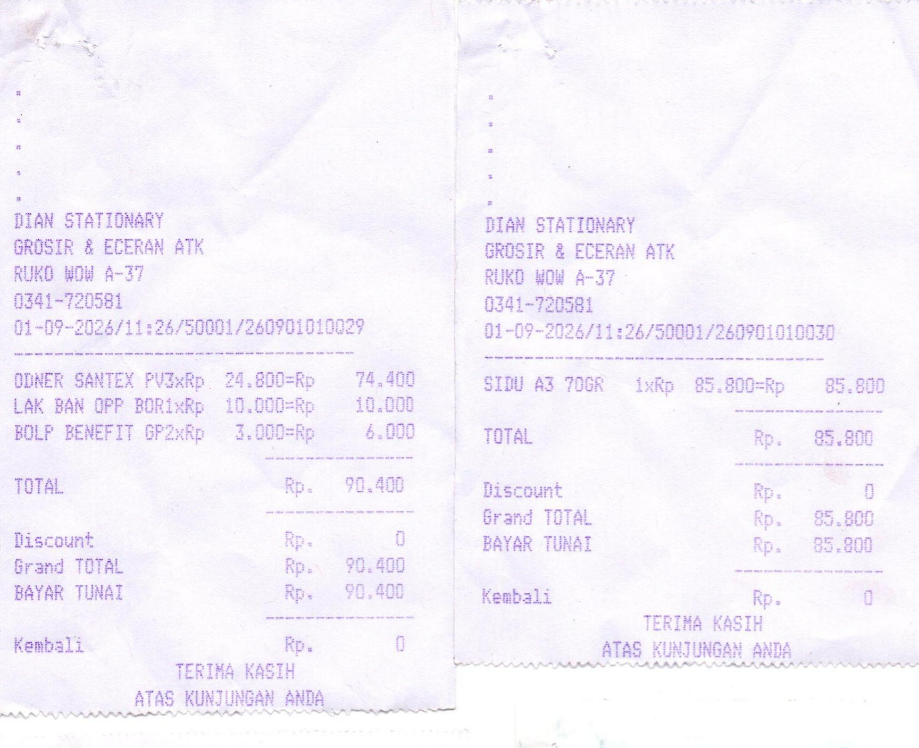
13. | 1 | SEPT | 2026 | LAK BAN BORI
14. | 1 | SEPT | 2026 | BOLP BENEFIT
15. | 1 | SEPT | 2026 | SIDU A3 70GR
16. | 1 | SEPT | 2026 | CASH BOX | 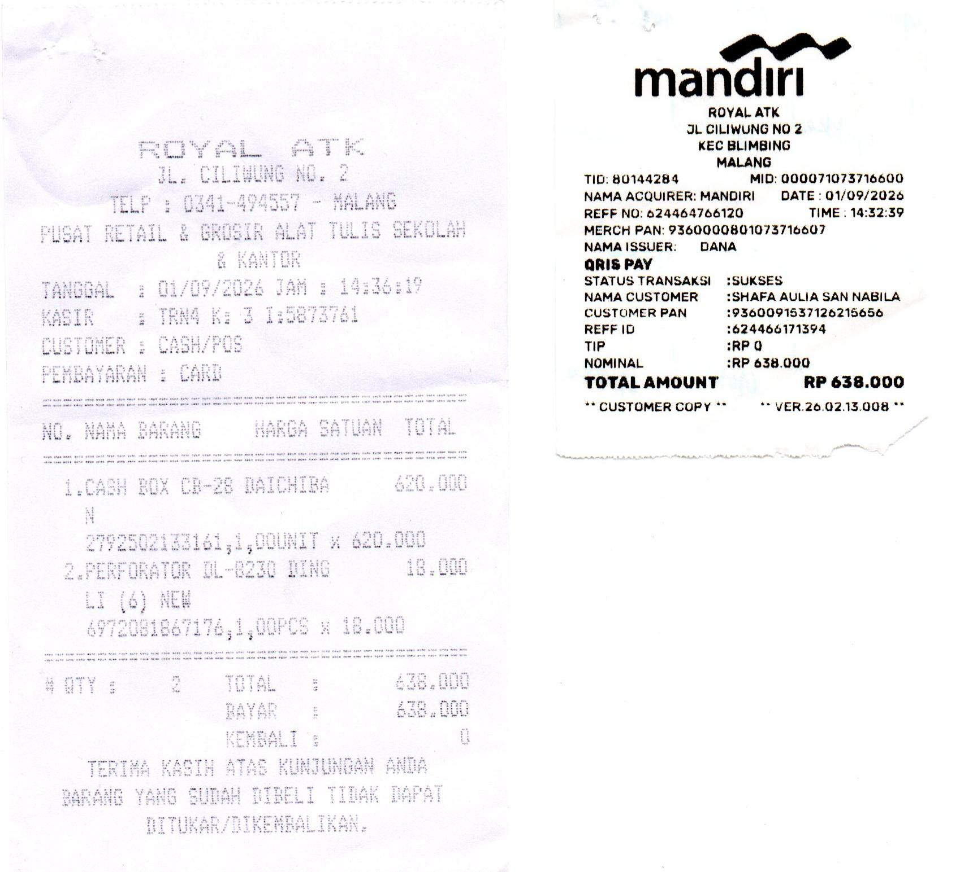
17. | 1 | SEPT | 2026 | PERFORATOR
18. | 1 | SEPT | 2026 | BENSIN PEMBELIAN CASH BOX | 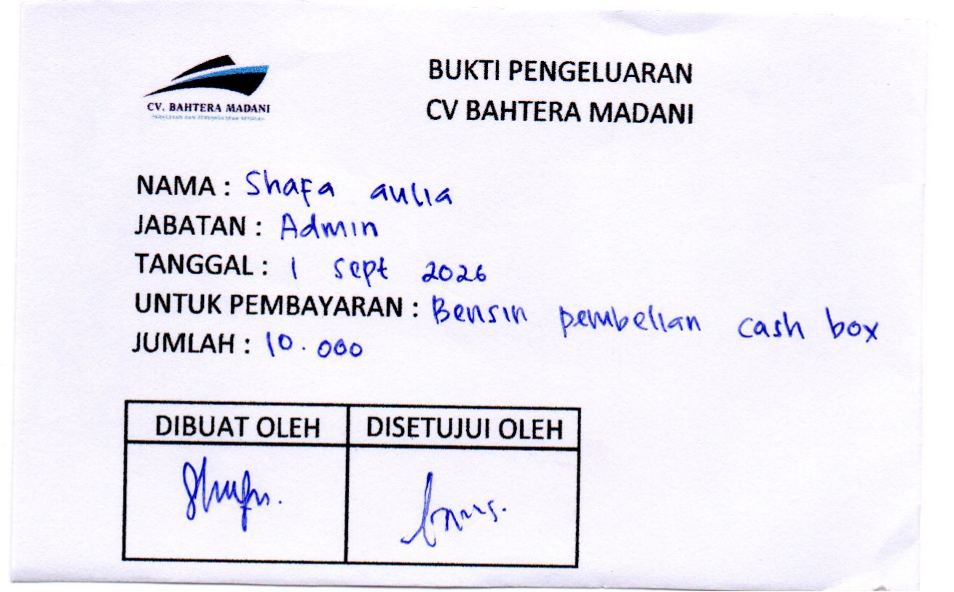
19. | 1 | SEPT | 2026 | TINTA GREENPRINT WARNA HITAM & KUNING | 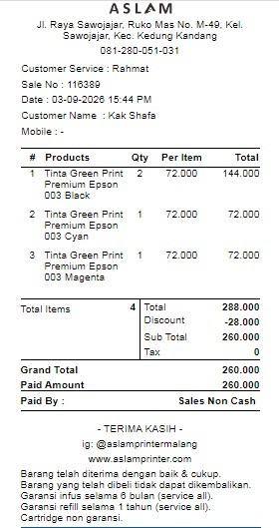
20. | 2 | SEPT | 2026 | KERTAS HVS A3/70 (3 RIM) | 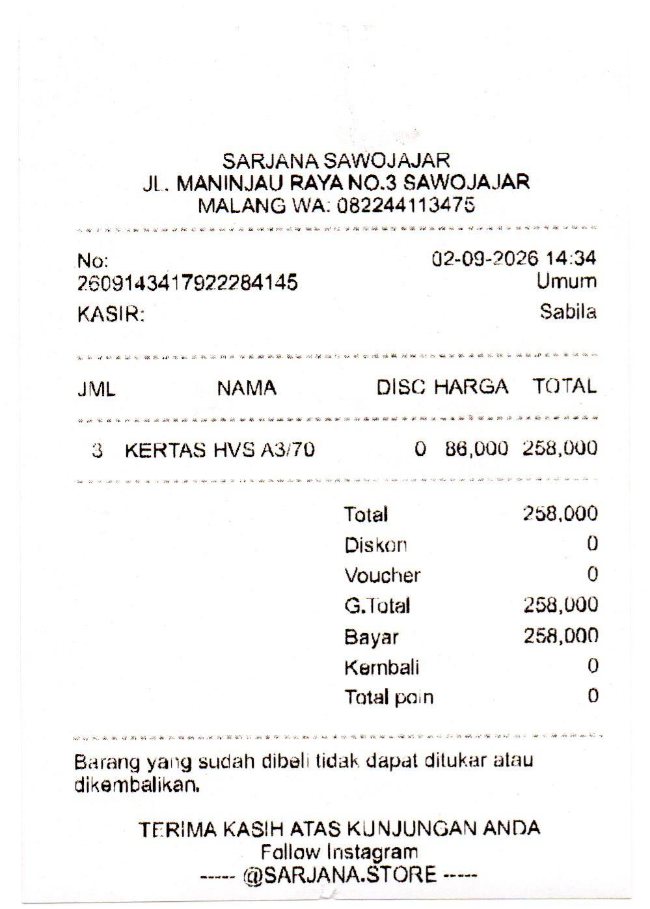
21. | 2 | SEPT | 2026 | ONGKIR GOSEND KERTAS HVS | 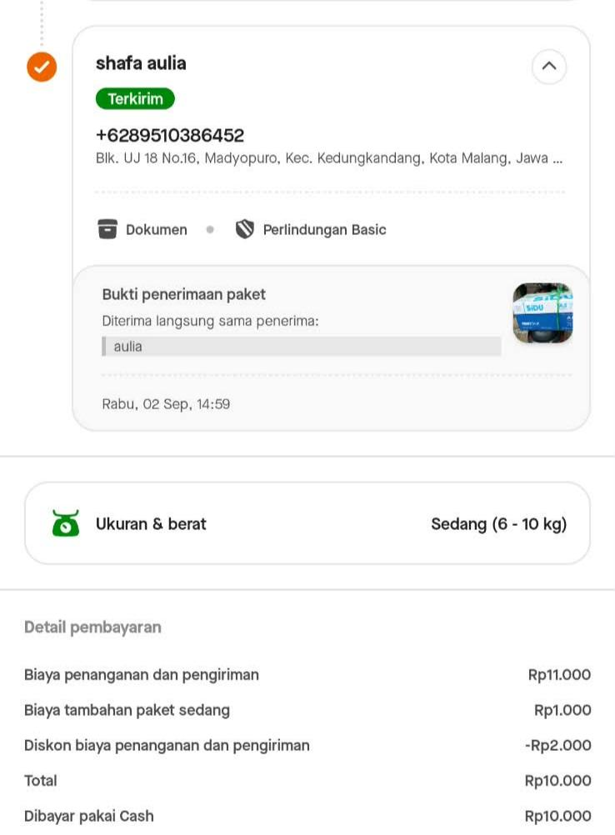
22. | 3 | SEPT | 2026 | KOPI, GULA, DAN TEH | 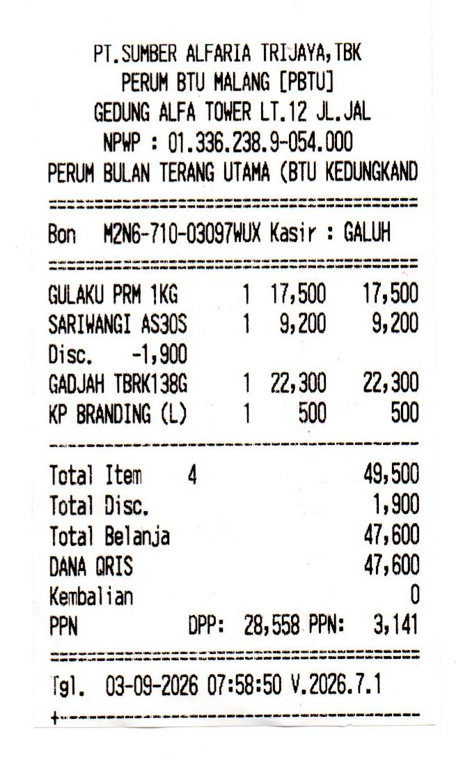
23. | 3 | SEPT | 2026 | TINTA GREENPRINT WARNA HITAM 2, CYAN 1, MAGENTA 1
24. | 3 | SEPT | 2026 | PRINT COVER | 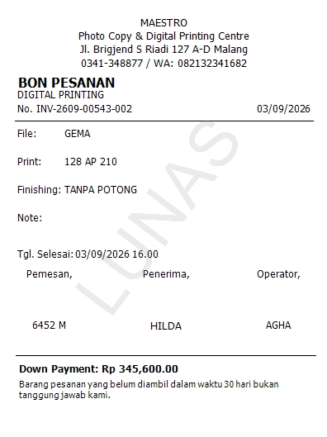
25. | 4 | SEPT | 2026 | CETAK KARTU NAMA | 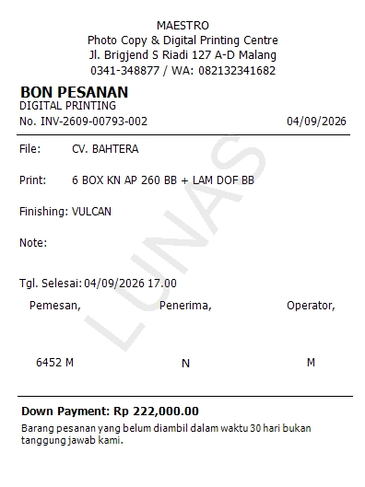
26. | 4 | SEPT | 2026 | KURSI (4) YARIS | 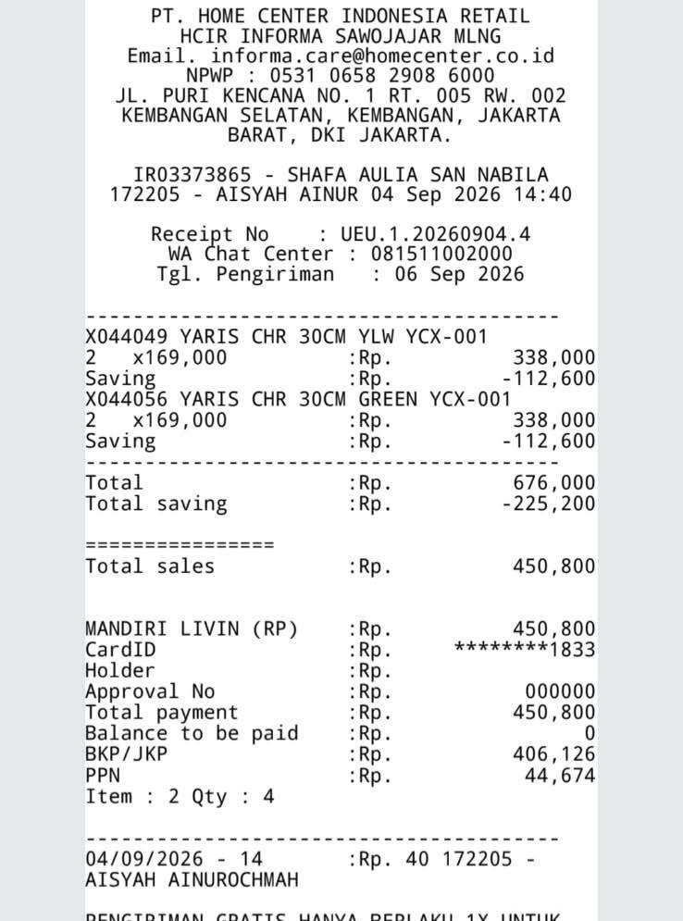
27. | 6 | SEPT | 2026 | KIPAS ANGIN BERDIRI | 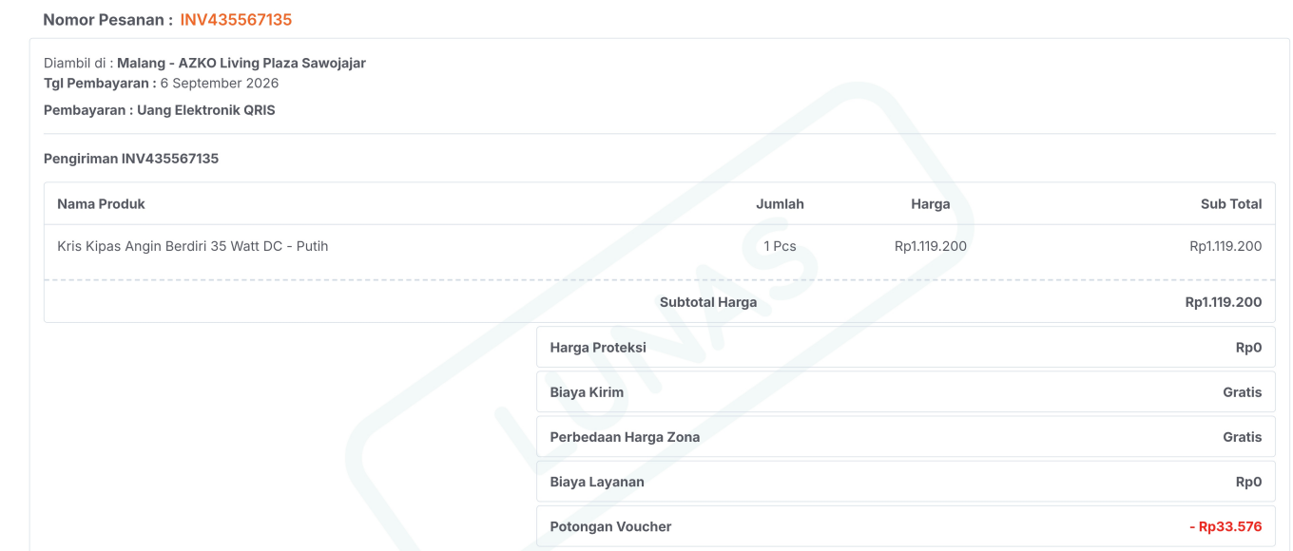
28. | 6 | SEPT | 2026 | SPICE RAK | 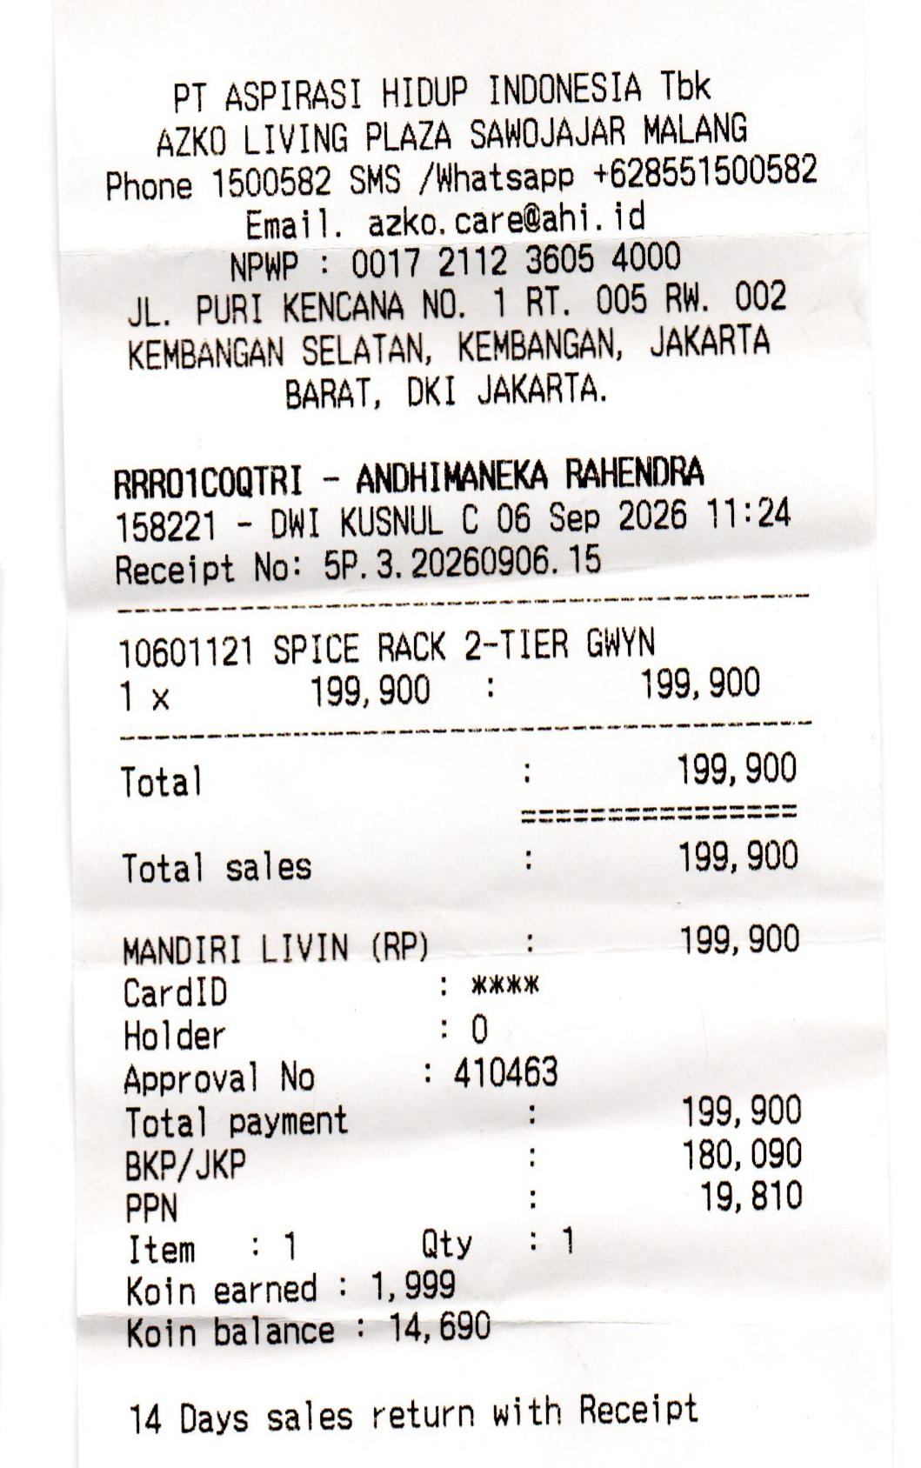
29. | 6 | SEPT | 2026 | STIKER 15 (sign toilet dan dilarang merokok) | 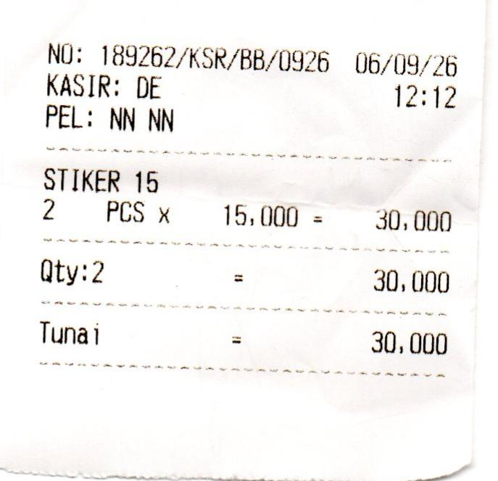
30. | 6 | SEPT | 2026 | STOP KONTAK T ARDE BROCO | 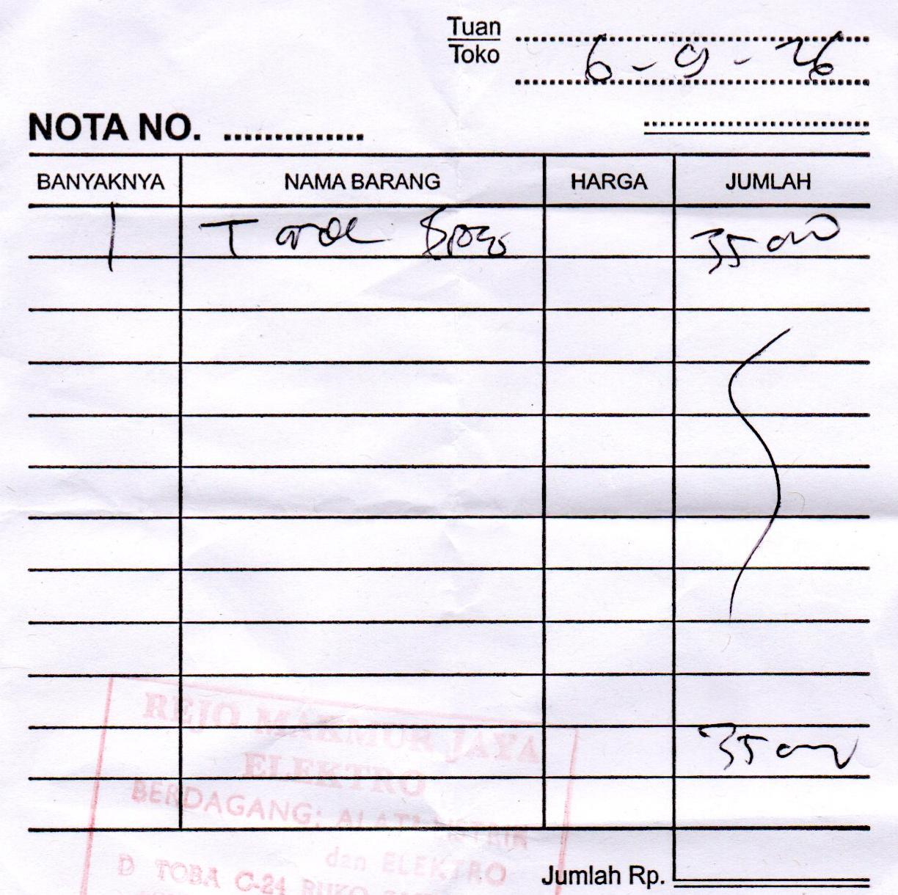
31. | 7 | SEPT | 2026 | KERTAS HVS A3/70 (5 RIM) | 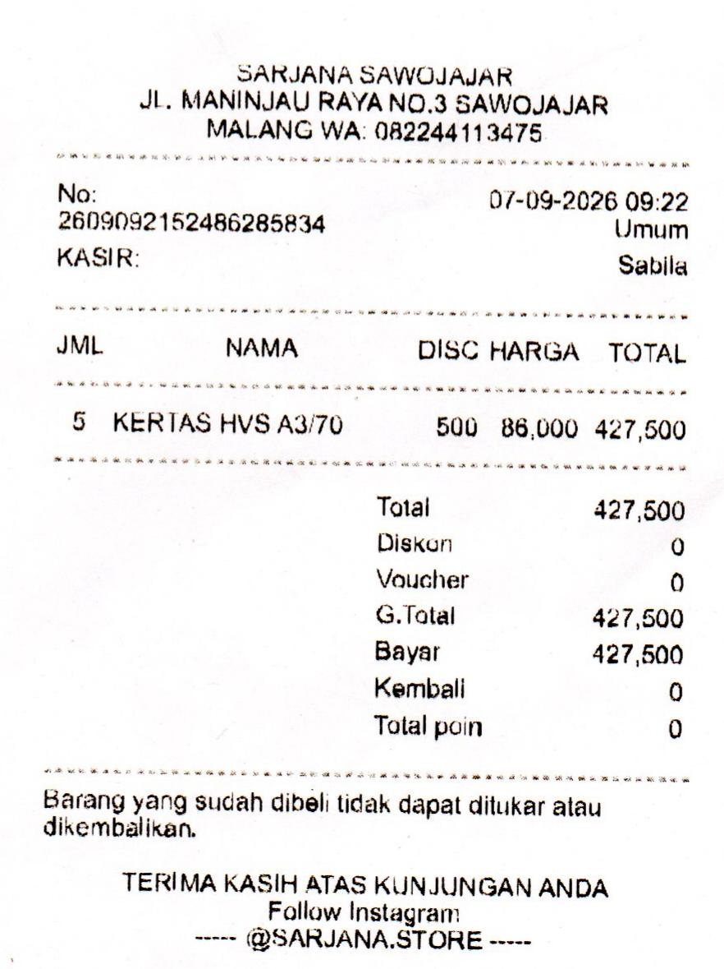
32. | 7 | SEPT | 2026 | ONGKIR GOSEND KERTAS HVS (SARJANA-BTU) | 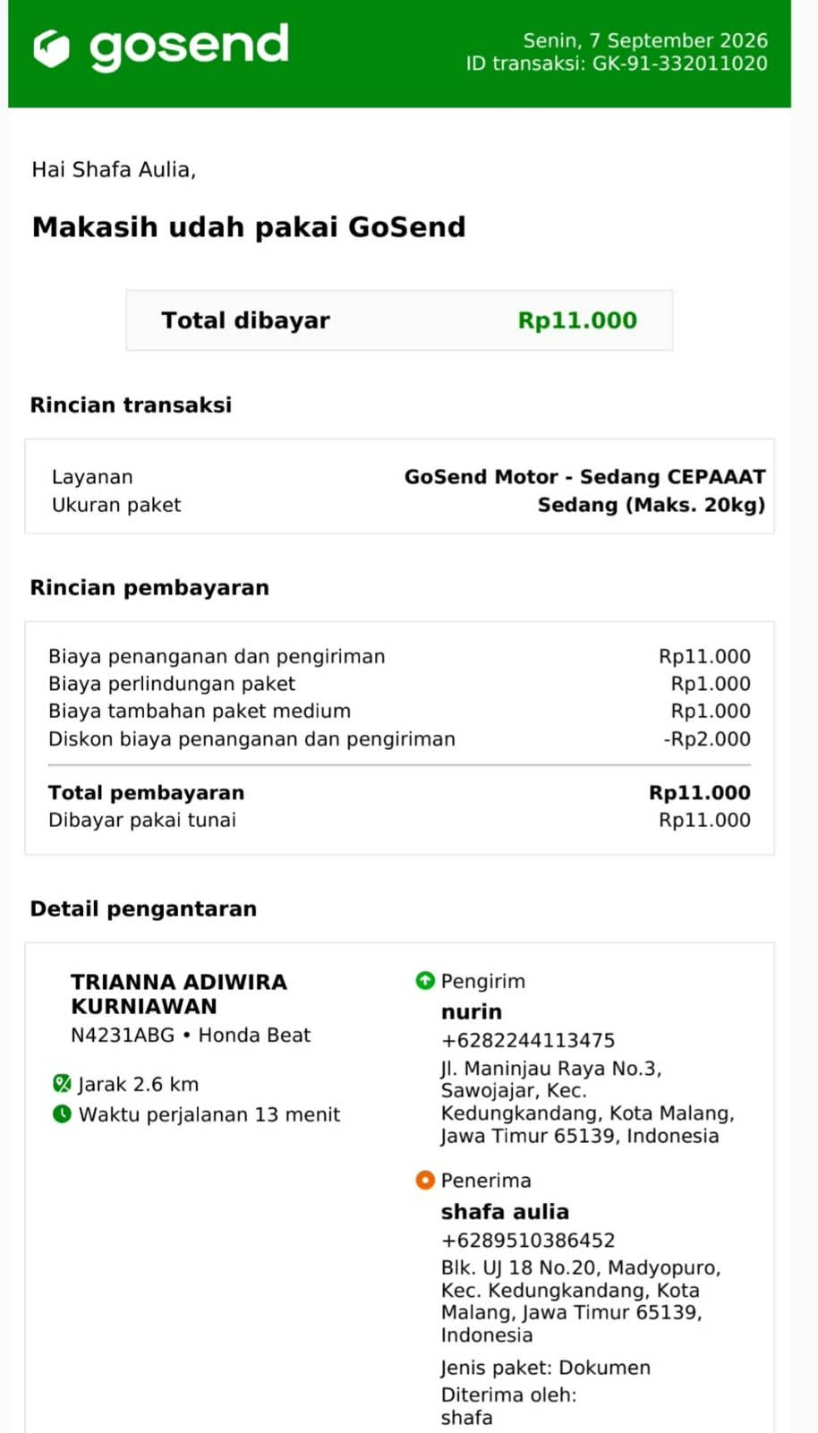
33. | 7 | SEPT | 2026 | ROKOK PAK RT | 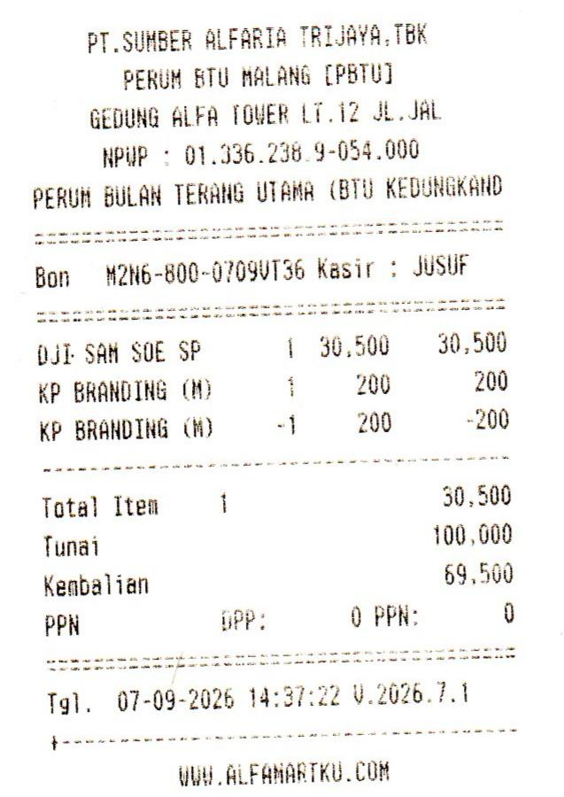
34. | 7 | SEPT | 2026 | MATERAI (11000) MAP KERTAS (3000) | 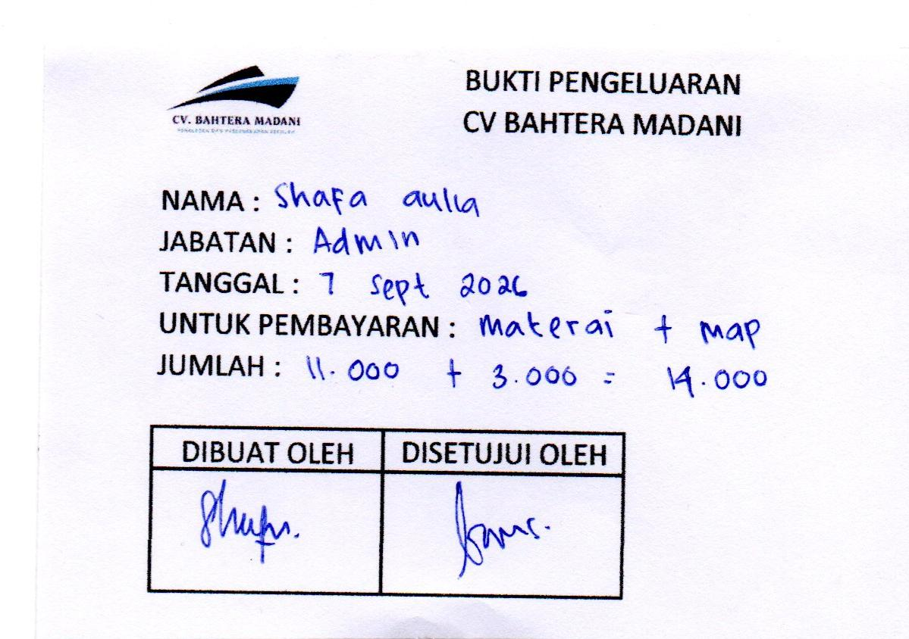
35. | 8 | SEPT | 2026 | BIDET ONDA | 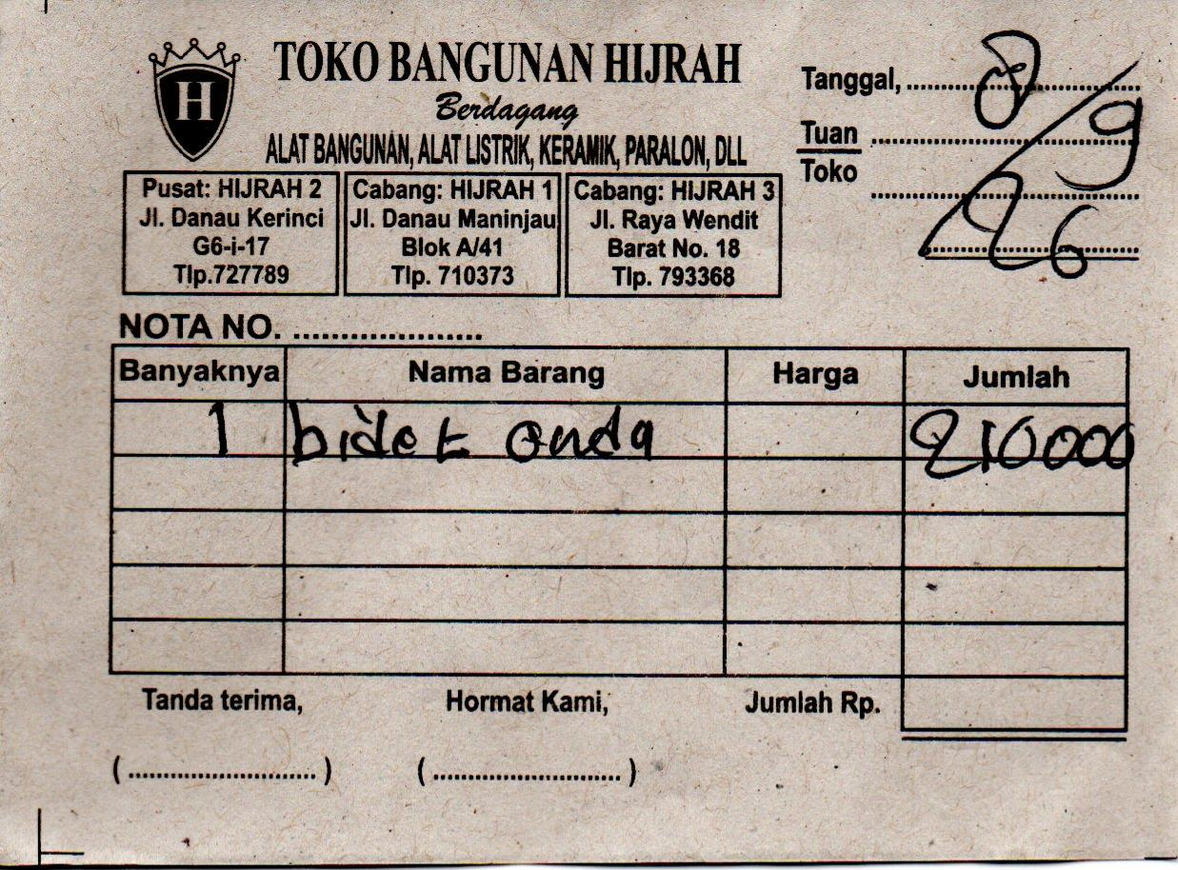
36. | 8 | SEPT | 2026 | TINTA GREENPRINT WARNA HITAM 2 | 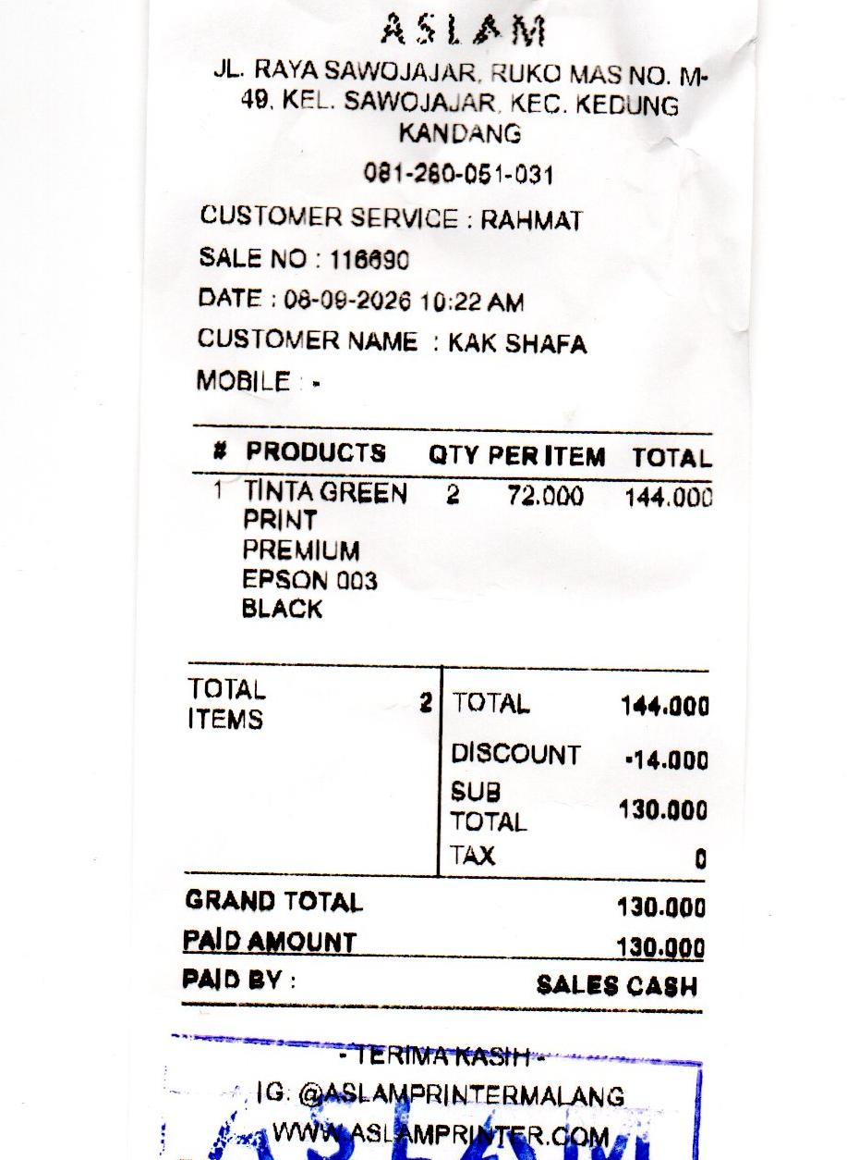
37. | 8 | SEPT | 2026 | PRINT COVER BAHASA JAWA | 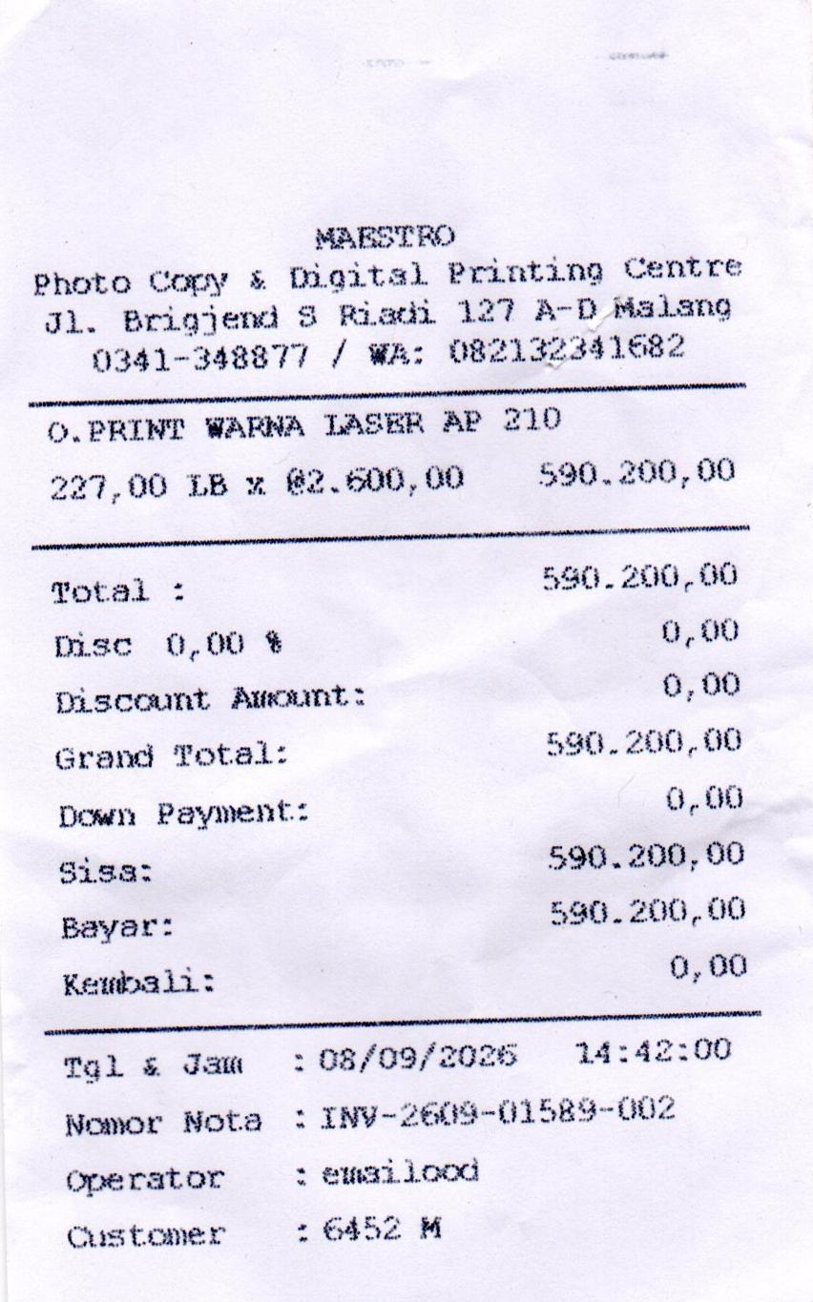
38. | 8 | SEPT | 2026 | LANGGANAN PREMIUM CHAT GPT | 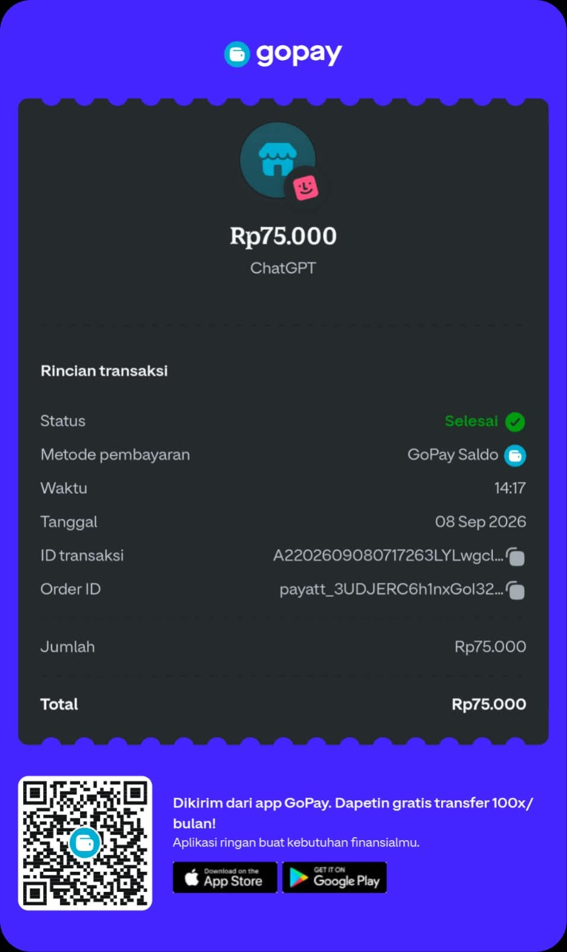
39. | 8 | SEPT | 2026 | BENSIN PENGAMBILAN COVER BAHASA JAWA | 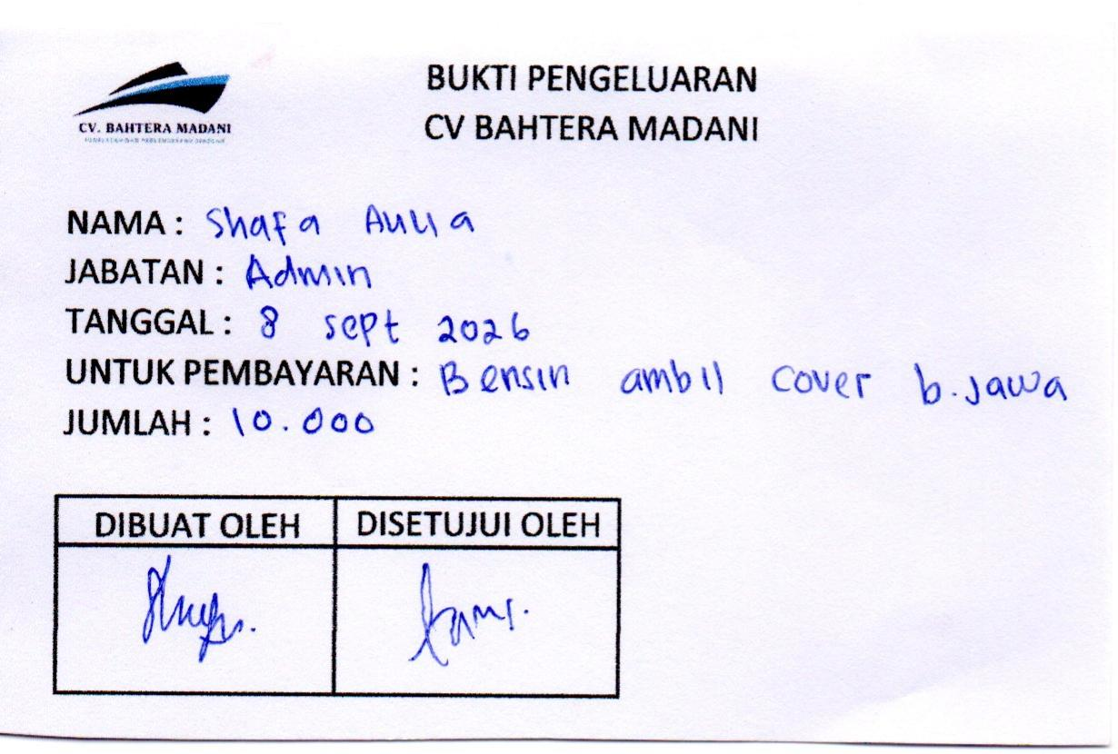
40. | 9 | SEPT | 2026 | MATERAI | 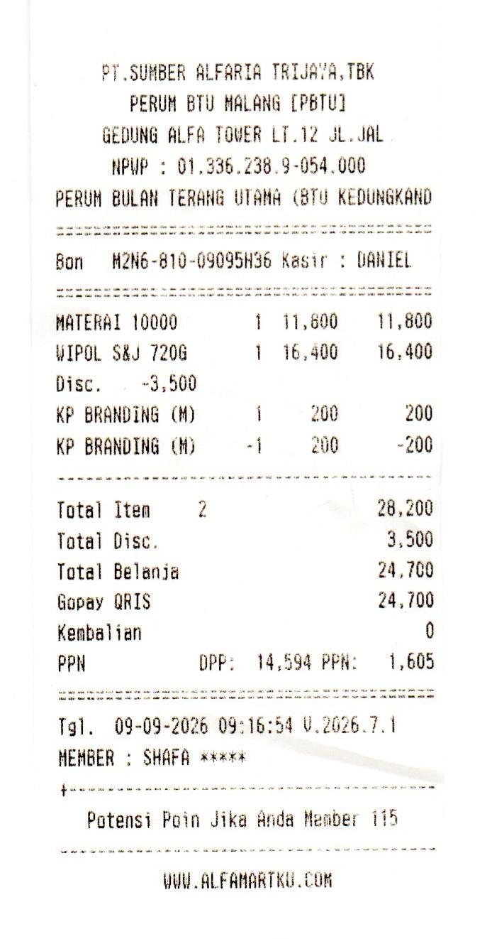
41. | 9 | SEPT | 2026 | WIPOL
42. | 9 | SEPT | 2026 | ISI STEPLESS | 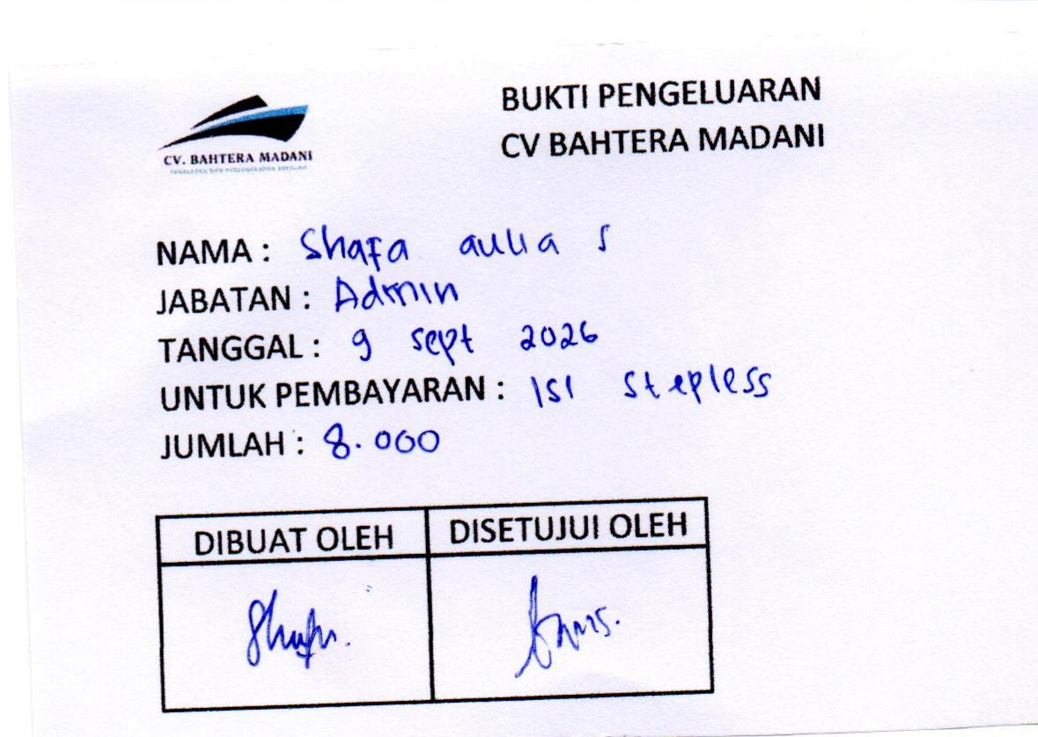
43. | 9 | SEPT | 2026 | NATURAL KERTAS HVS 70GR A4 10 RIM | 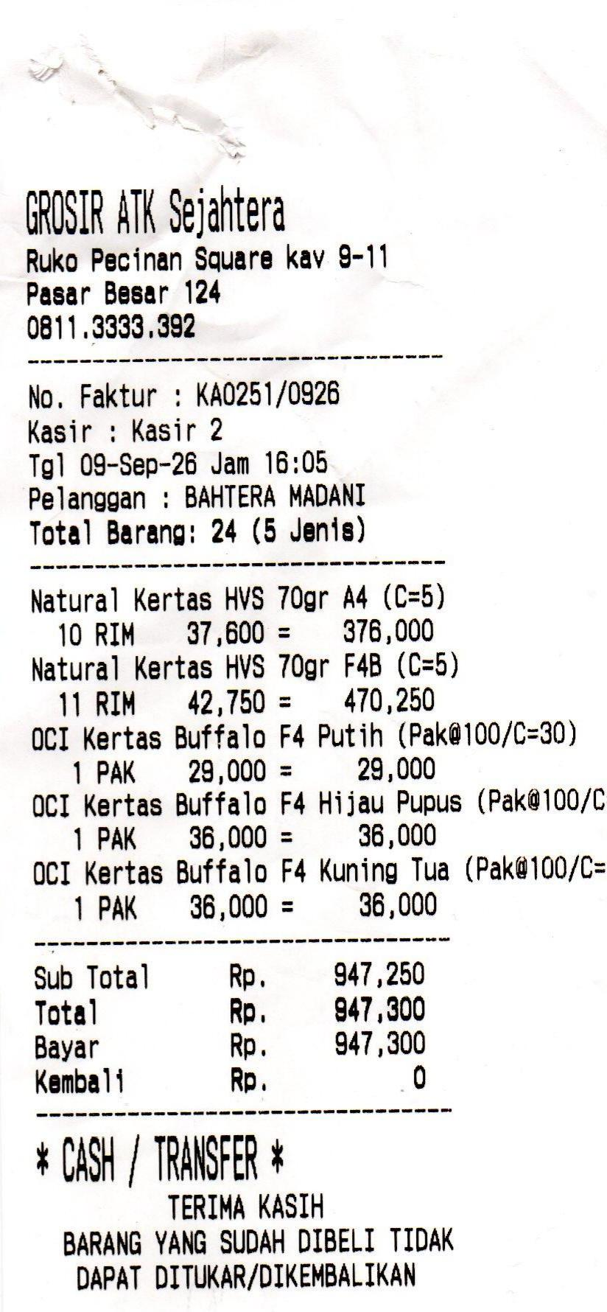
44. | 9 | SEPT | 2026 | NATURAL KERTAS HVS 70GR F4B 11 RIM
45. | 9 | SEPT | 2026 | OCI KERTAS BUFFALO putih 1 PAK
46. | 9 | SEPT | 2026 | OCI KERTAS BUFFALO HIJAU PUPUS 1 PAK
47. | 9 | SEPT | 2026 | OCI KERTAS BUFFALO ORANGE
48. | 9 | SEPT | 2026 | TINTA EPSON 003 12 PCS @86000 | 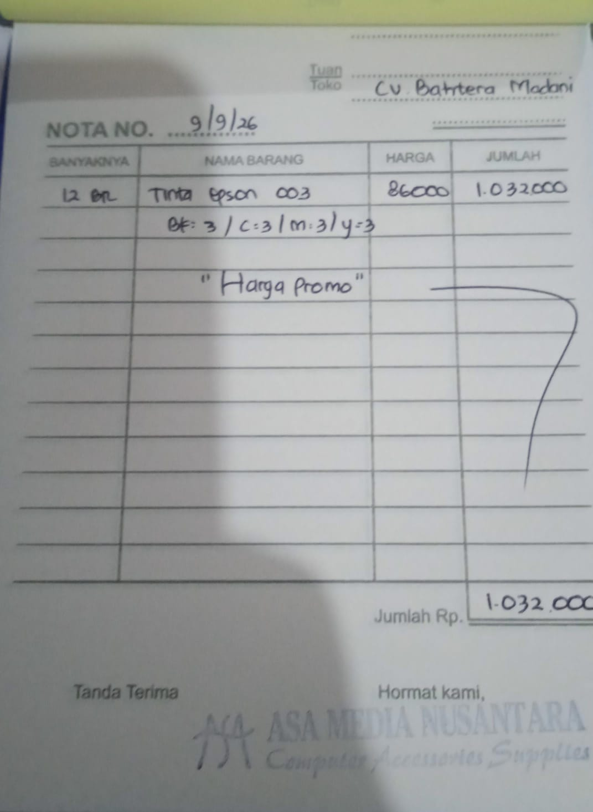
49. | 9 | SEPT | 2026 | BENSIN AMBIL TINTA DI JL ANANAS | 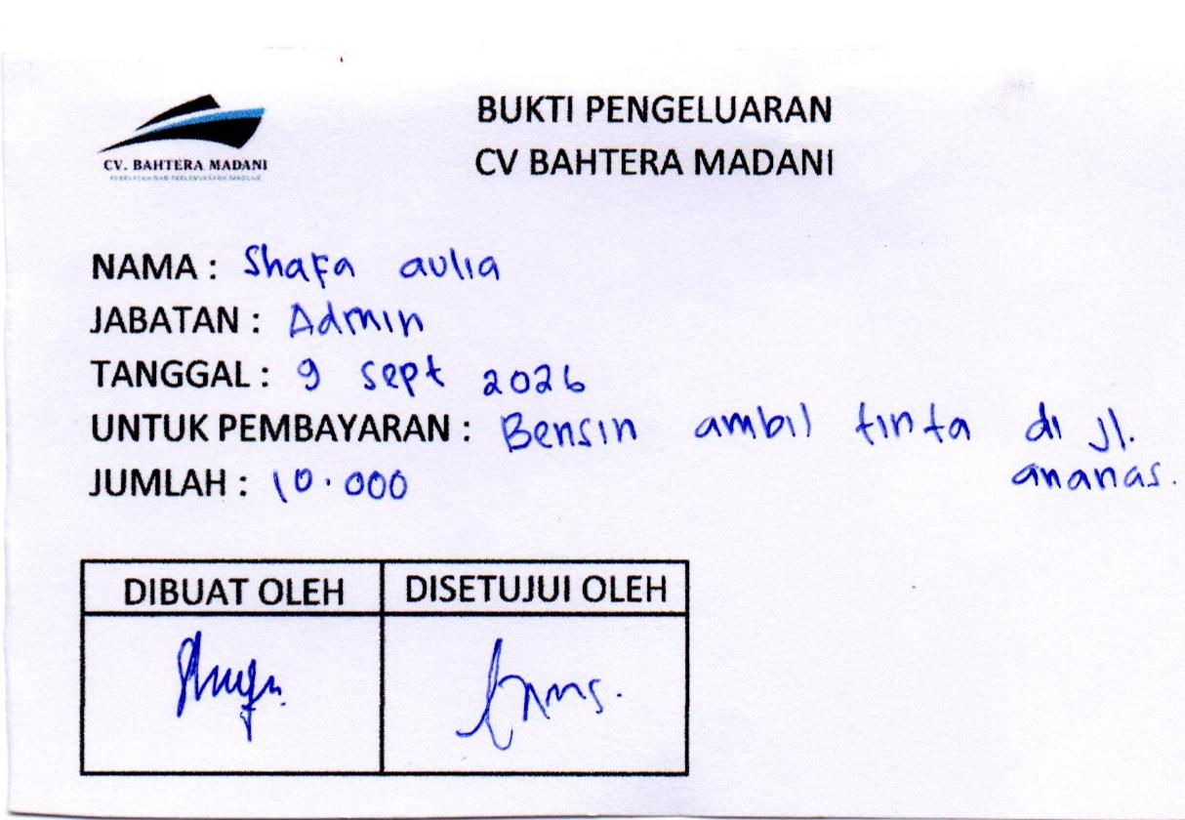
50. | 10 | SEPT | 026 | ONGKIR KERTAS SEJAHTERA | 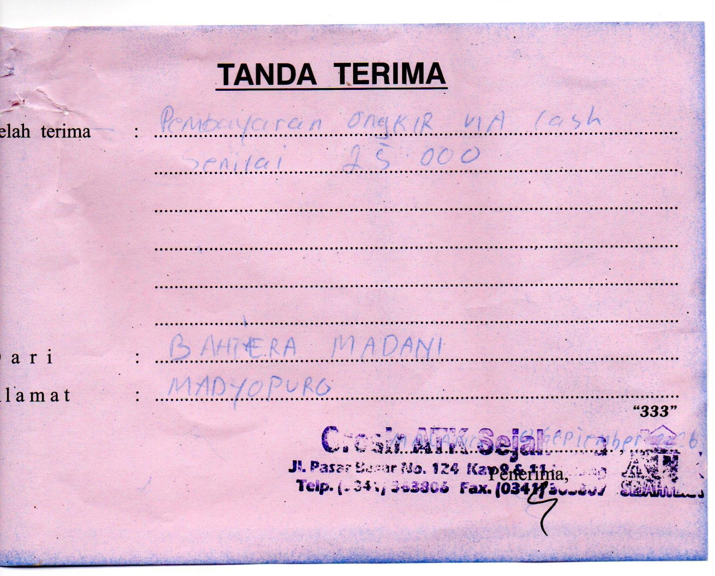
51. | 10 | SEPT | 026 | BUFFALO SIDU KUNING | 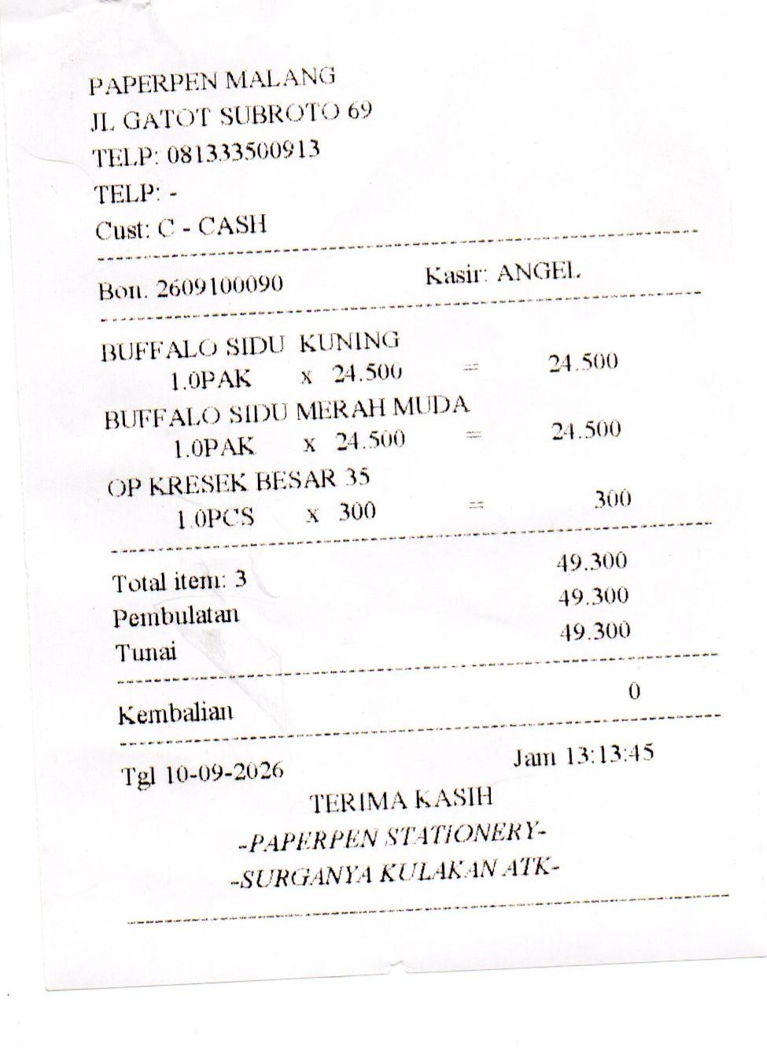
52. | 10 | SEPT | 026 | BUFFALO SIDU MERAH MUDA
53. | 10 | SEPT | 026 | ONGKIR GOSEND BUFFALO PAPAERPEN-BTU | 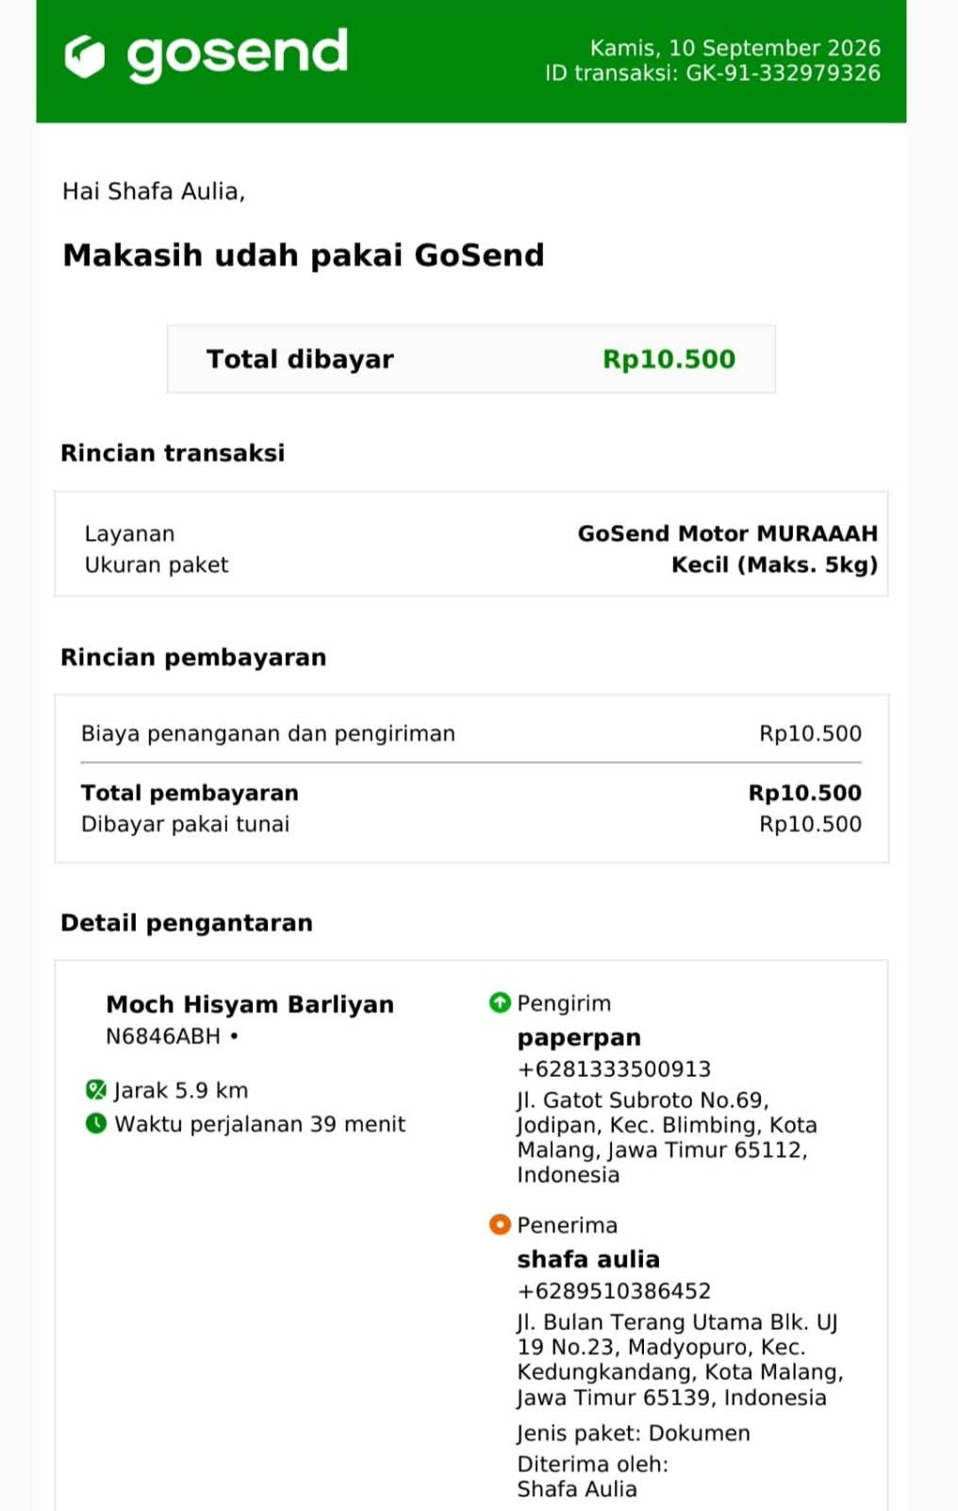
54. | 10 | SEPT | 026 | TINTA GREENPRINT WARNA HITAM & KUNING | 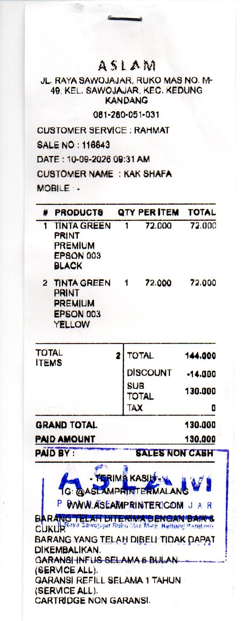
55. | 10 | SEPT | 2026 | GAS LPG | 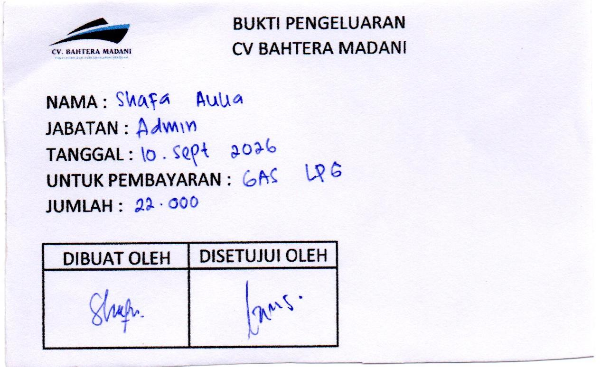
56. | 12 | SEPT | 2026 | SUNLIGHT | 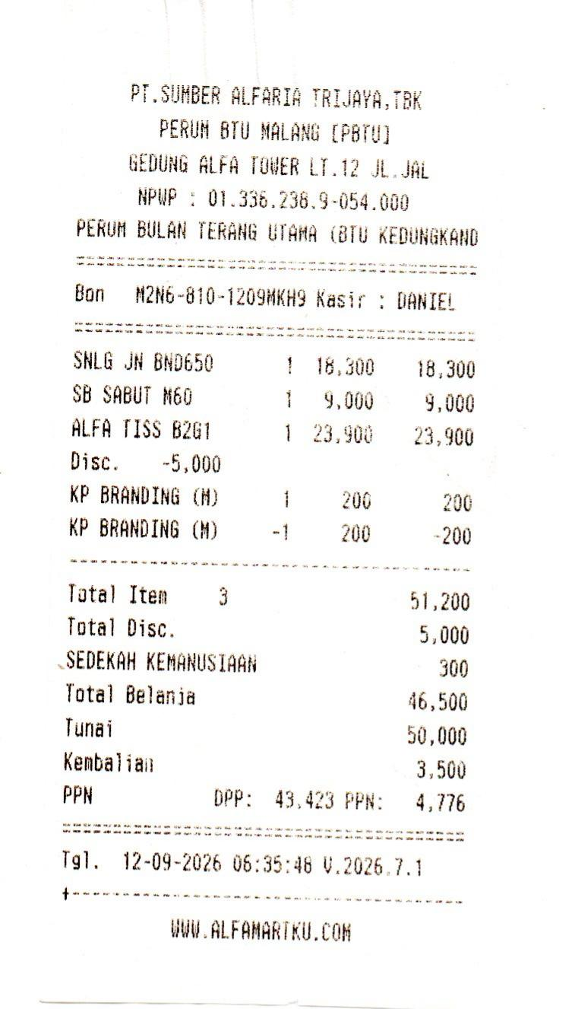
57. | 12 | SEPT | 2026 | SABUT CUCI PIRING
58. | 12 | SEPT | 2026 | ALFA TISSUE
59. | 14 | SEPT | 2026 | PRINT FOTO 3K, MAP L 1,5K, PAPER CLIP 2L | 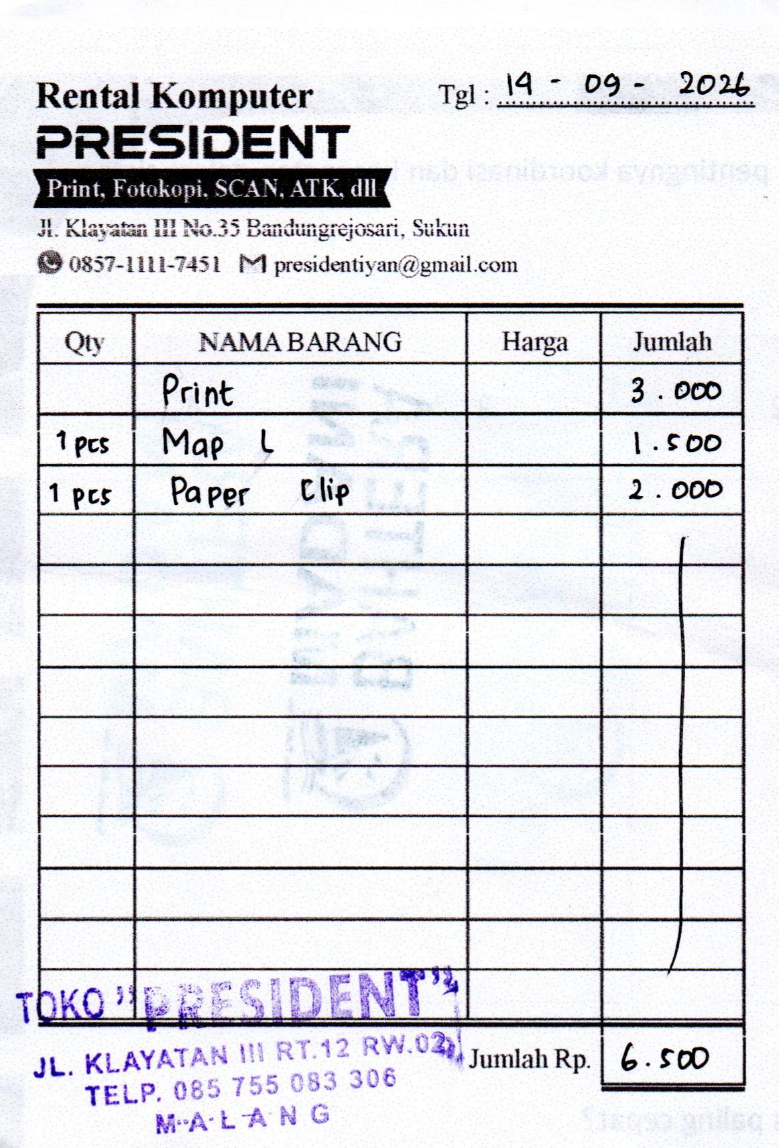
60. | 14 | SEPT | 2026 | MATERAI | 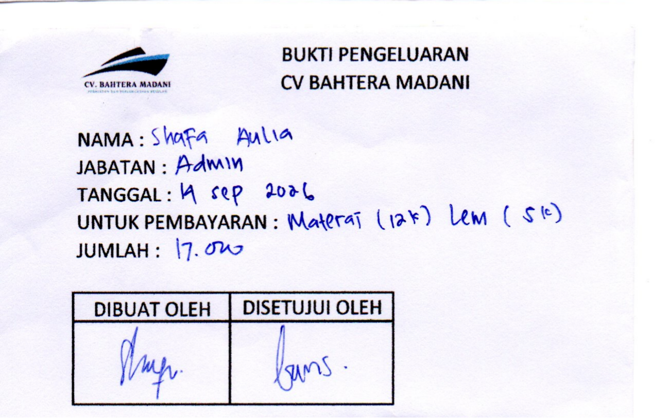
61. | 14 | SEPT | 2026 | LEM KERTAS
62. | 14 | SEPT | 2026 | UANG BENSIN 10K DAN PARKIR 2K | 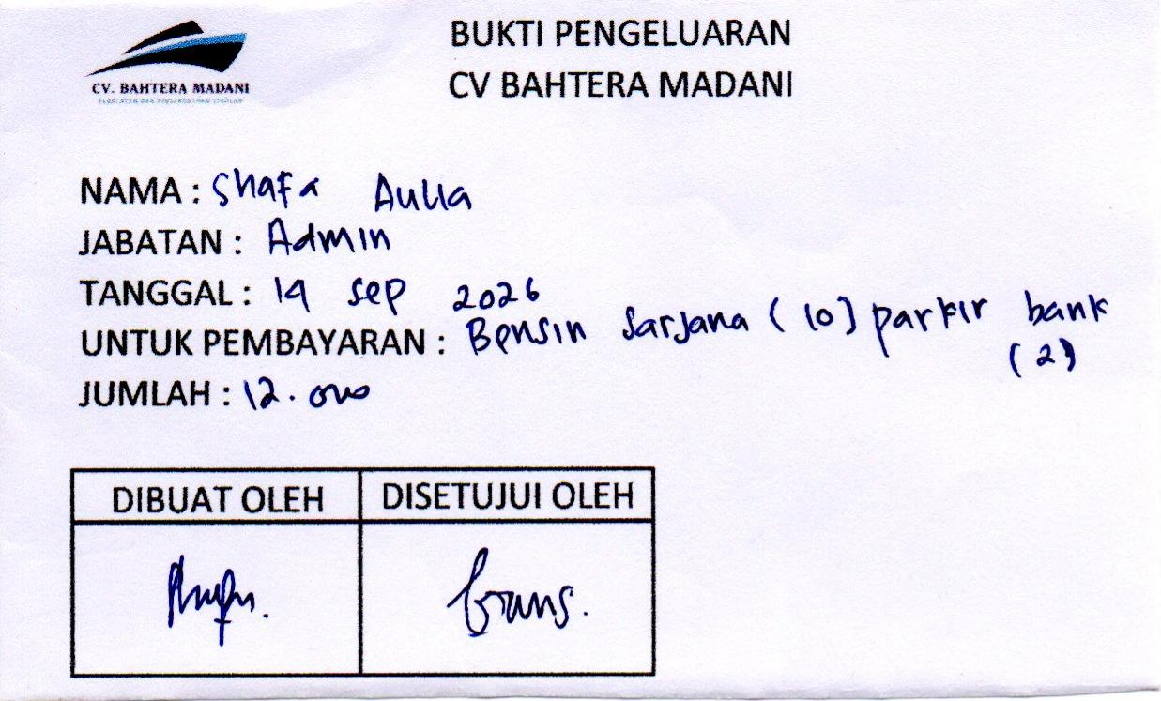
63. | 14 | SEPT | 2026 | KERTAS HVS A3/70 (3 RIM) | 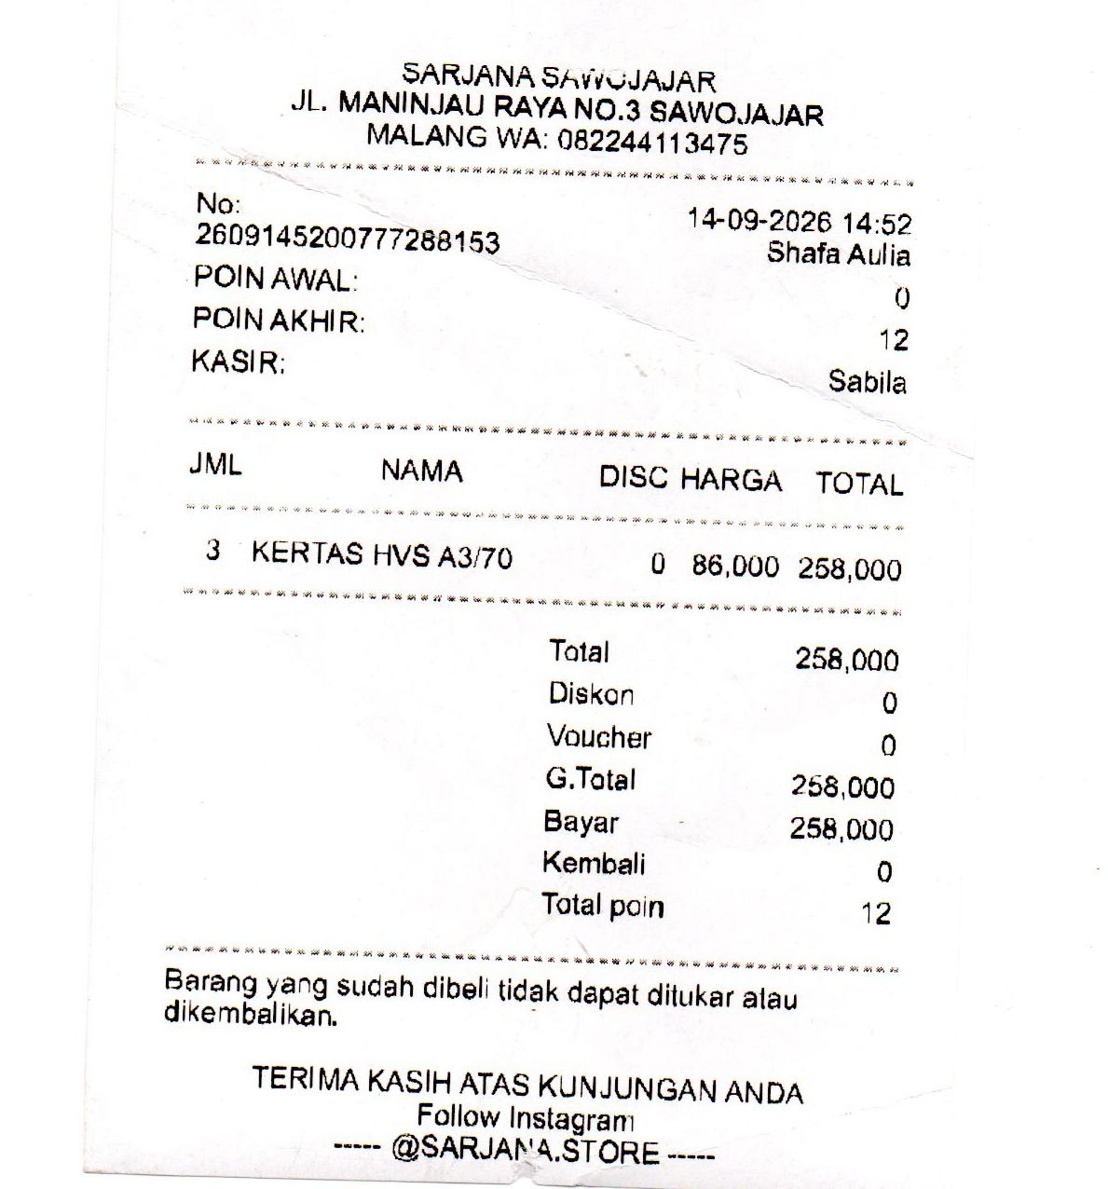
 | 14 | SEPT | 2026 | AIR PDAM | 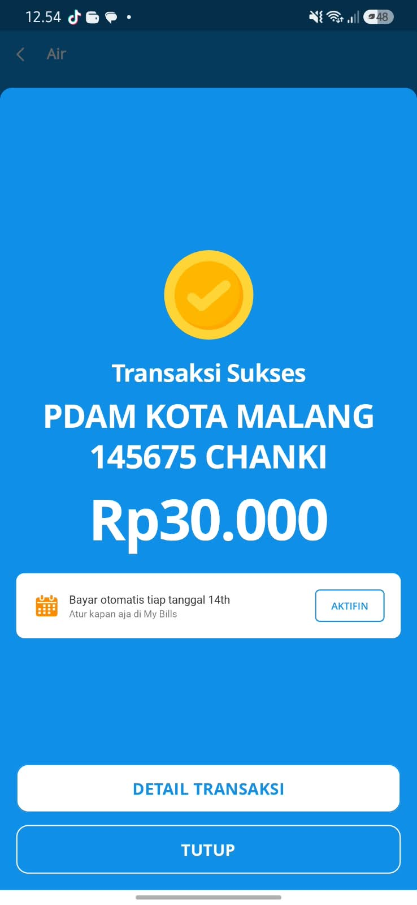
 | 16 | SEPT | 2026 | AQUA GALON
 | 16 | SEPT | 2026 | MAP TK MUSLIMAT NU 34 (31 PCS)
 | 18 | SEPT | 2026 | COVER BUKU | 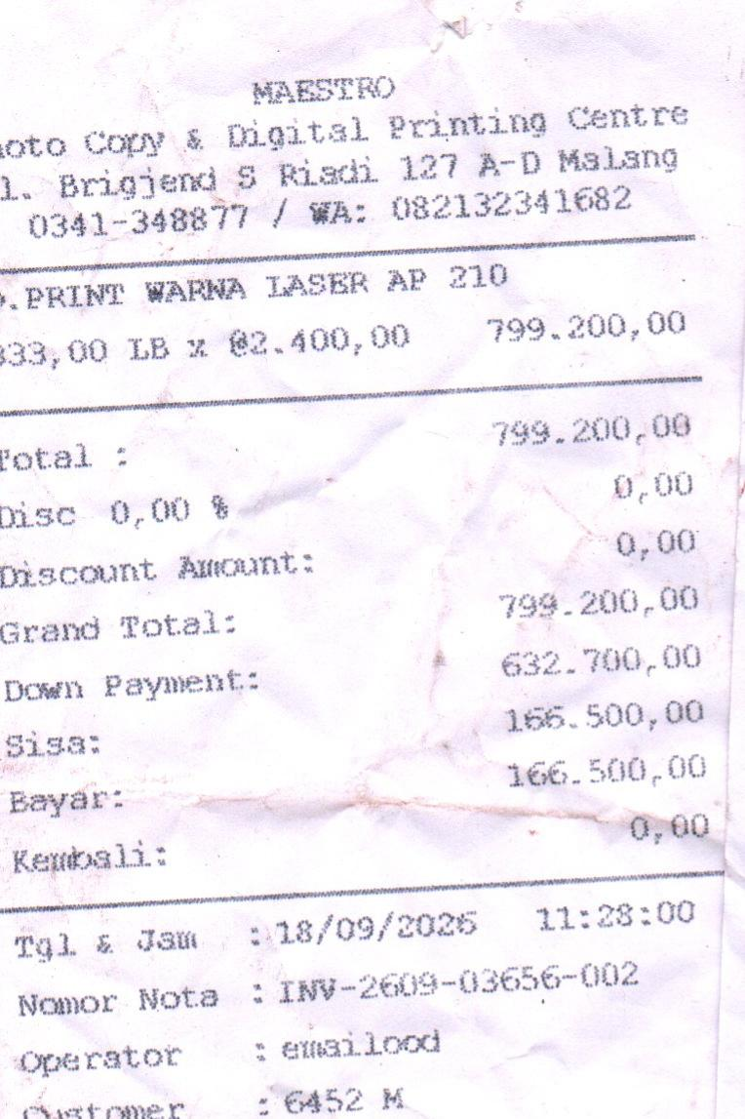
 | 21 | SEPT | 2026 | COVER BUKU | 
 | 21 | SEPT | 2026 | TINTA GREENPRINT WARNA HITAM 2, CYAN 1, MGN 1, YLLW 1 | 
 | 21 | SEPT | 2026 | BRG CUST (KERTAS LIPAT, CRAYON, HVS F4, ASTURO) | 
 | 21 | SEPT | 2026 | BRG CUST (MAP KANCING, SPIDOL, TISSUE) | 
 | 21 | SEPT | 2026 | BIAYA TAMBAH DAYA LISTRIK | 
 | 22 | SEPT | 2026 | KERTAS HVS A3/70 (3 RIM) A3/80 (2 RIM) | 
 | 22 | SEPT | 2026 | BUKU CERITA ( P CHANKI)
 | 22 | SEPT | 2026 | BENSIN KE SAJRJANA-SEJAHTERA-BANK (10K) PARKIR (6K)

